SAP連携イメージ
NBC（WBS基幹システム）及び外冷（Chainflow I）から受信するデータには、１レコードにつき最大８明細がセットされている。
Asteriaでは、明細ごとに１レコードとして出力し、SAPへ連携する。

 | 変換イメージ
 | WBS基幹システム/Chainflow Iからの受信データ（固定長）

 | インターフェース 識別 | ID | 拠点 コード | 冷蔵庫 コード | 事業所 コード | レコード内 明細件数 | 【明細1】 |  |  |  |  | 【明細2】 |  |  |  |  | 【明細3】 |  |  |  |  | 【明細4】 |  |  |  |  | 【明細5】 |  |  |  |  | 【明細6】 |  |  |  |  | 【明細7】 |  |  |  |  | 【明細8】 |  |  |  |  | 余白
 |  |  |  |  |  |  | 冷ロット № | 入庫日 | 在庫 ケース数 | 在庫 本数 | 定貫／ 不定貫 区分 | 冷ロット № | 入庫日 | 在庫 ケース数 | 在庫 本数 | 定貫／ 不定貫 区分 | 冷ロット № | 入庫日 | 在庫 ケース数 | 在庫 本数 | 定貫／ 不定貫 区分 | 冷ロット № | 入庫日 | 在庫 ケース数 | 在庫 本数 | 定貫／ 不定貫 区分 | 冷ロット № | 入庫日 | 在庫 ケース数 | 在庫 本数 | 定貫／ 不定貫 区分 | 冷ロット № | 入庫日 | 在庫 ケース数 | 在庫 本数 | 定貫／ 不定貫 区分 | 冷ロット № | 入庫日 | 在庫 ケース数 | 在庫 本数 | 定貫／ 不定貫 区分 | 冷ロット № | 入庫日 | 在庫 ケース数 | 在庫 本数 | 定貫／ 不定貫 区分
 | B019 | Z2 |  | 004000001 | 0482 | 5 | 1001 | 20260401 | 000011 | 000 | 0 | 1002 | 20260402 | 000012 | 000 | 1 | 1003 | 20260403 | 000013 | 000 | 0 | 1004 | 20260404 | 000014 | 000 | 0 | 1005 | 20260405 | 000015 | 000 | 1 |  | 00000000 | 000000 | 000 |  |  | 00000000 | 000000 | 000 |  |  | 00000000 | 000000 | 000
 | B019 | Z2 |  | 004000001 | 0054 | 1 | 2001 | 20260411 | 000021 | 000 | 0 |  | 00000000 | 000000 | 000 |  |  | 00000000 | 000000 | 000 |  |  | 00000000 | 000000 | 000 |  |  | 00000000 | 000000 | 000 |  |  | 00000000 | 000000 | 000 |  |  | 00000000 | 000000 | 000 |  |  | 00000000 | 000000 | 000

「レコード内明細件数」の値分の明細が格納されており、その件数分出力する
（数値+半角スペースの２桁）

 | Asteriaで以下のようににマッピング、ファイル出力し、SAPへ連携（tsv）

 | 共通配送先 | プラント コード | 冷ロット № | 入庫日 | 在庫 ケース 数 | 定貫／ 不定貫 区分
 | 24000001 | 1101 | 1001 | 20260401 | 11 | 0
 | 24000001 | 1101 | 1002 | 20260402 | 12 | 1
 | 24000001 | 1101 | 1003 | 20260403 | 13 | 0 |  | 受信１レコード目（明細５件）
 | 24000001 | 1101 | 1004 | 20260404 | 14 | 0
 | 24000001 | 1101 | 1005 | 20260405 | 15 | 1
 | 24000001 | 2201 | 2001 | 20260411 | 21 | 0 | → | 受信２レコード目（明細１件）

明細部でない項目は
入力の同一内容を出力する
（プラントコードは事業所コードから変換表にて変換セット）
明細からの出力
明細件数分、レコード出力する

20260424_起動バラメータ変数名変更
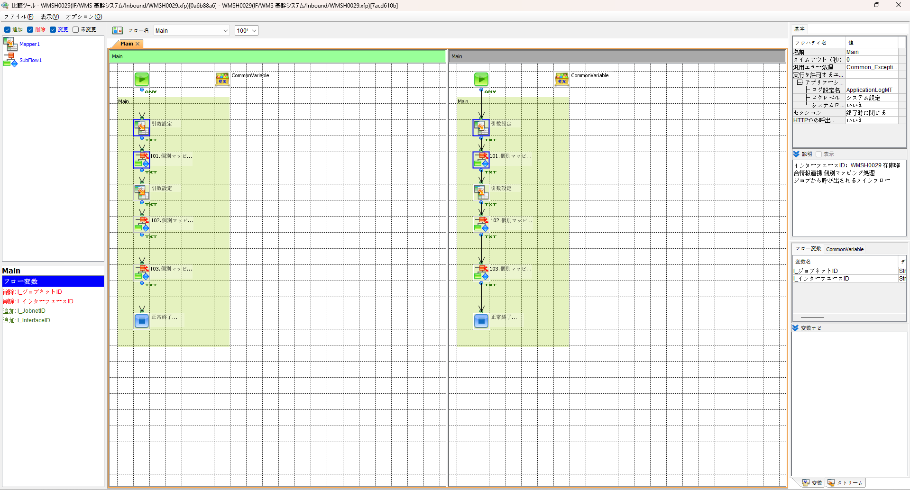
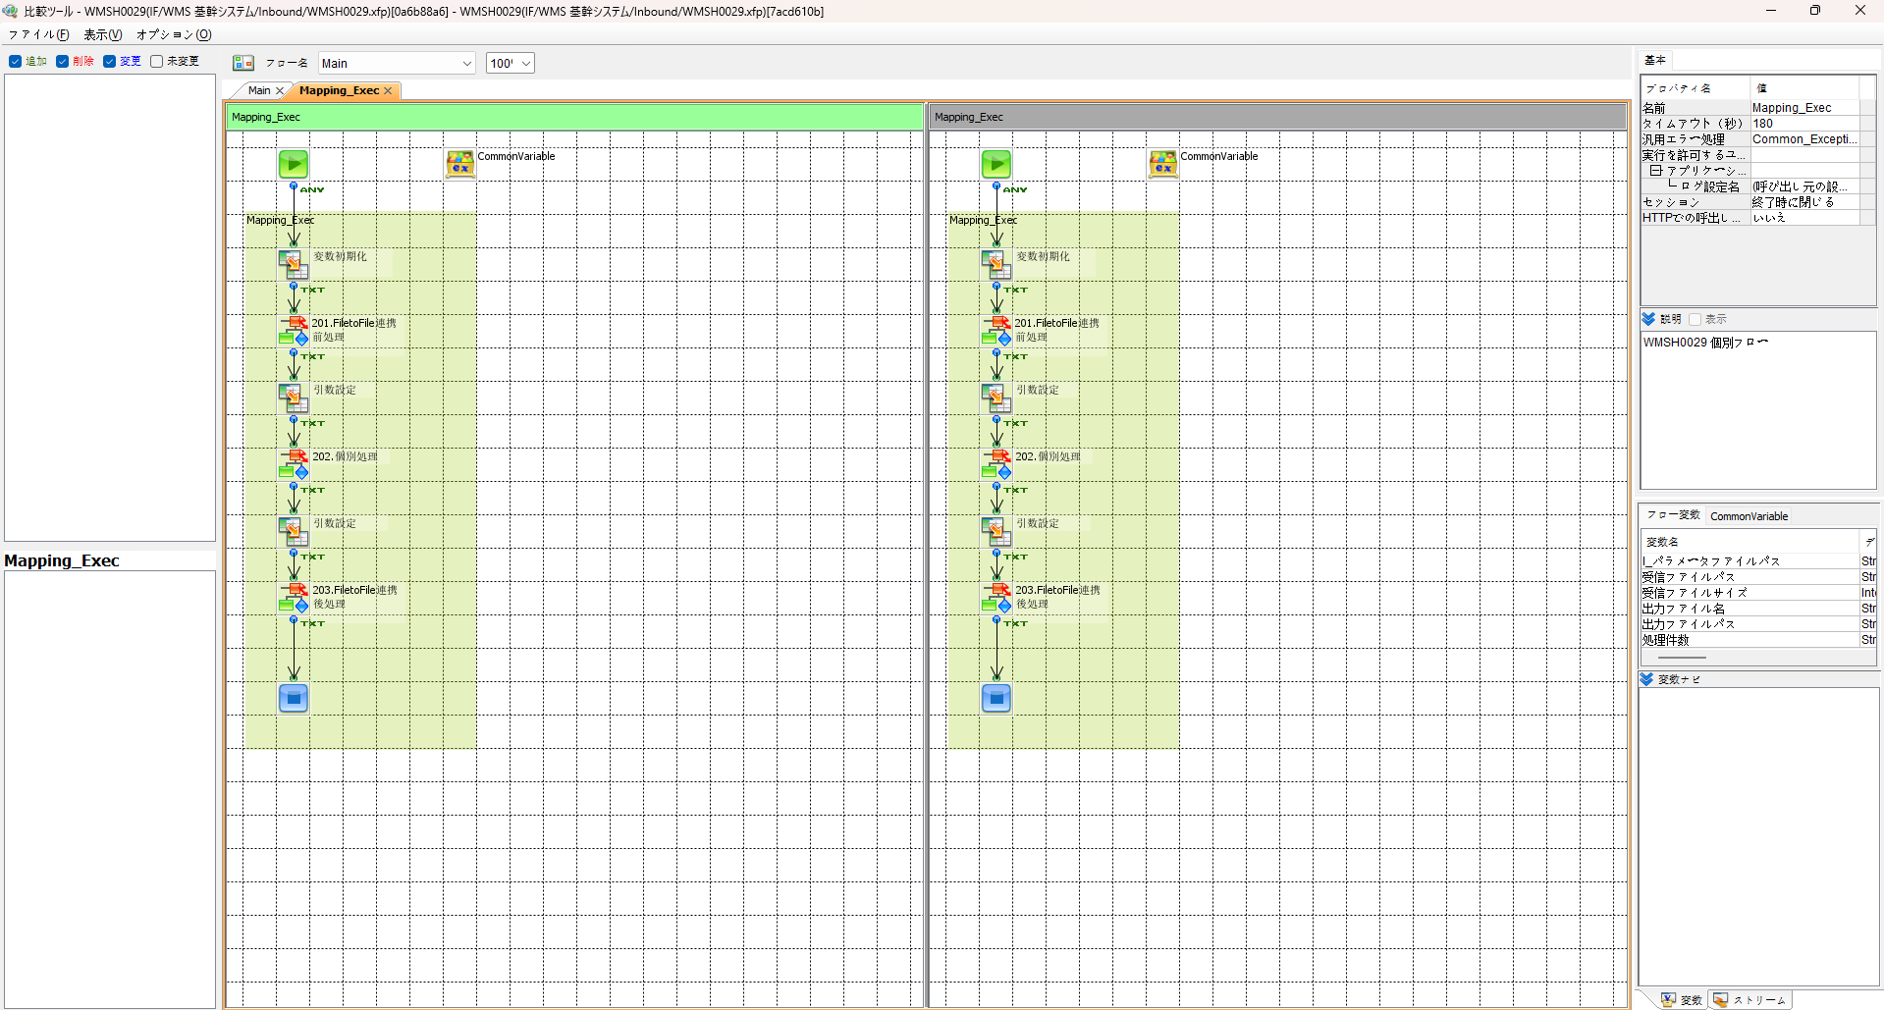

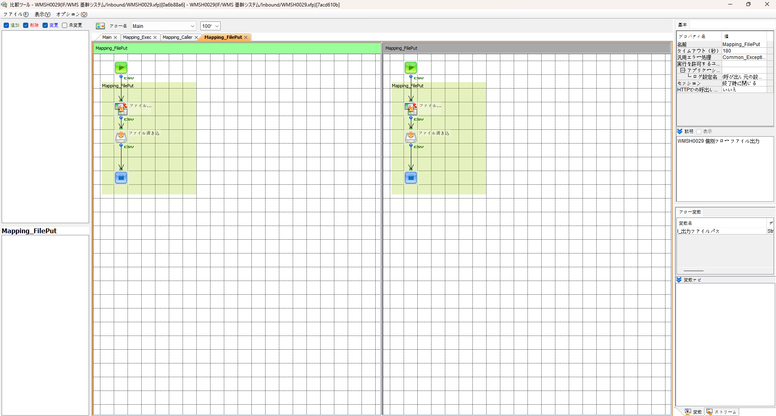
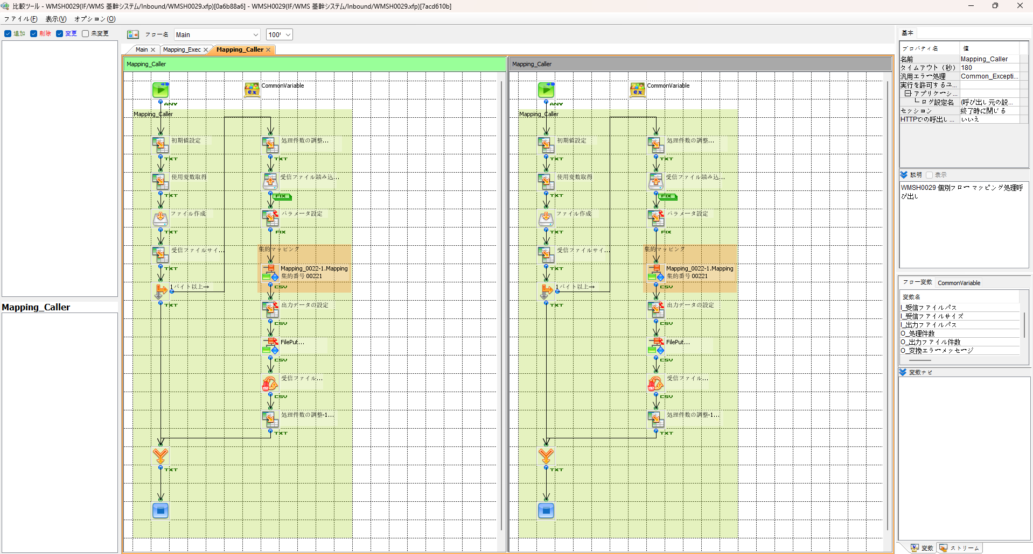

エビデンス(共通)
テスト実施

テストフロー
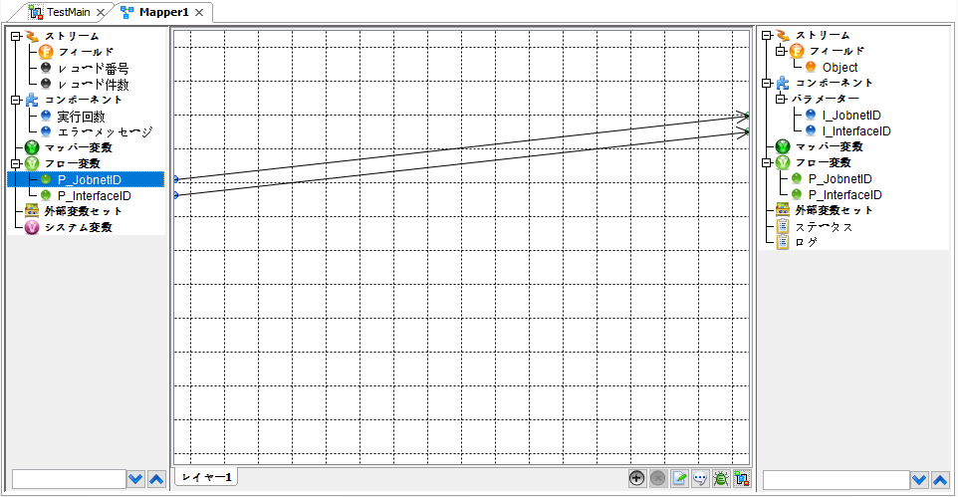


起動パラメータ.フロー変数を
WMSH0029.Mainのパラメータに受け渡す

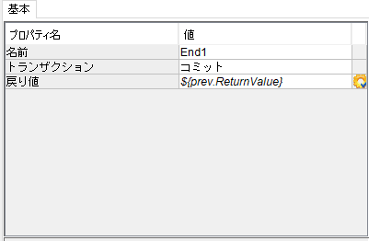

WMSH0029 Main の戻り値をテストフローの戻り値に設定

■1回目 正常系・1000件未満・ファイル送信前結合有無=false

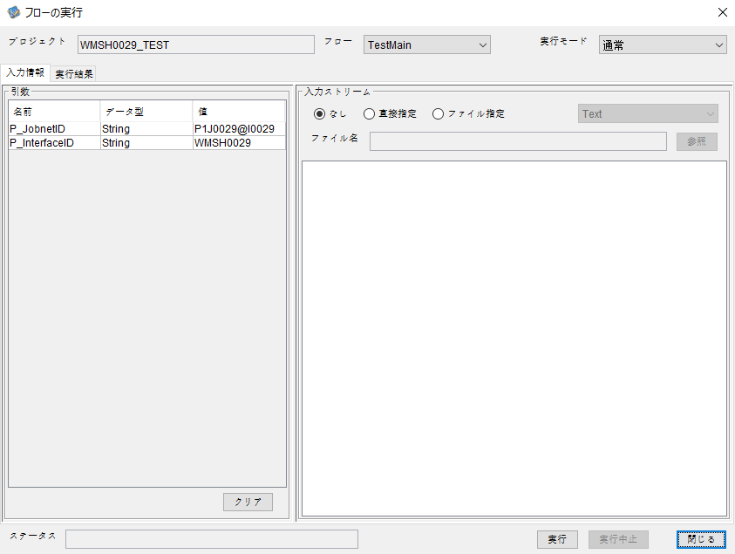
起動パラメータ
P_JobnetID=P1J0029@I0029
P_InterfaceID=WMSH0029

 |  | 実行結果
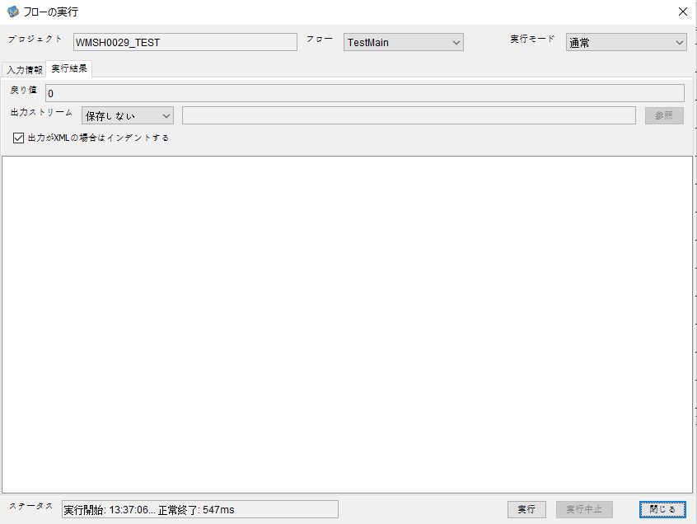

 | No.1-2-1

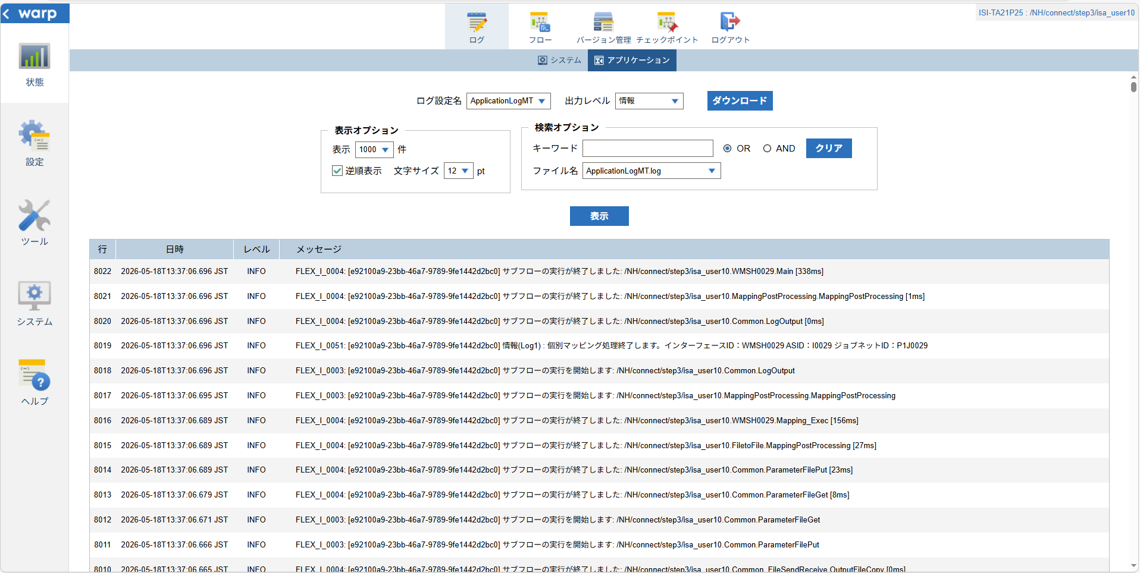

 | No.1-1-1

 |  | 行 | 日時 | レベル | メッセージ
 |  | 7972 | 2026-05-18T13:37:06.358 JST | INFO |  | FLEX_I_0003: [e92100a9-23bb-46a7-9789-9fe1442d2bc0] サブフローの実行を開始します: /NH/connect/step3/isa_user10.WMSH0029.Main
 | No.2-1-1 | 7973 | 2026-05-18T13:37:06.409 JST | INFO |  | FLEX_I_0003: [e92100a9-23bb-46a7-9789-9fe1442d2bc0] サブフローの実行を開始します: /NH/connect/step3/isa_user10.MappingPreProcessing.MappingPreProcessing
 |  | 7974 | 2026-05-18T13:37:06.420 JST | INFO |  | FLEX_I_0003: [e92100a9-23bb-46a7-9789-9fe1442d2bc0] サブフローの実行を開始します: /NH/connect/step3/isa_user10.Common.LogOutput
 | No.2-2-1 | 7975 | 2026-05-18T13:37:06.421 JST | INFO |  | FLEX_I_0051: [e92100a9-23bb-46a7-9789-9fe1442d2bc0] 情報(Log1) : 個別マッピング処理開始します。インターフェースID：WMSH0029 ASID：I0029 ジョブネットID：P1J0029
 |  | 7976 | 2026-05-18T13:37:06.421 JST | INFO |  | FLEX_I_0004: [e92100a9-23bb-46a7-9789-9fe1442d2bc0] サブフローの実行が終了しました: /NH/connect/step3/isa_user10.Common.LogOutput [1ms]
 |  | 7977 | 2026-05-18T13:37:06.421 JST | INFO |  | FLEX_I_0003: [e92100a9-23bb-46a7-9789-9fe1442d2bc0] サブフローの実行を開始します: /NH/connect/step3/isa_user10.Common.InputParameterCheck
 |  | 7978 | 2026-05-18T13:37:06.421 JST | INFO |  | FLEX_I_0004: [e92100a9-23bb-46a7-9789-9fe1442d2bc0] サブフローの実行が終了しました: /NH/connect/step3/isa_user10.Common.InputParameterCheck [0ms]
 |  | 7979 | 2026-05-18T13:37:06.422 JST | INFO |  | FLEX_I_0003: [e92100a9-23bb-46a7-9789-9fe1442d2bc0] サブフローの実行を開始します: /NH/connect/step3/isa_user10.Common.SettingInit
 |  | 7980 | 2026-05-18T13:37:06.442 JST | INFO |  | FLEX_I_0004: [e92100a9-23bb-46a7-9789-9fe1442d2bc0] サブフローの実行が終了しました: /NH/connect/step3/isa_user10.Common.SettingInit [21ms]
 |  | 7981 | 2026-05-18T13:37:06.442 JST | INFO |  | FLEX_I_0003: [e92100a9-23bb-46a7-9789-9fe1442d2bc0] サブフローの実行を開始します: /NH/connect/step3/isa_user10.Common.ParameterFileGet
 |  | 7982 | 2026-05-18T13:37:06.452 JST | INFO |  | FLEX_I_0004: [e92100a9-23bb-46a7-9789-9fe1442d2bc0] サブフローの実行が終了しました: /NH/connect/step3/isa_user10.Common.ParameterFileGet [10ms]
 |  | 7983 | 2026-05-18T13:37:06.478 JST | INFO |  | FLEX_I_0003: [e92100a9-23bb-46a7-9789-9fe1442d2bc0] サブフローの実行を開始します: /NH/connect/step3/isa_user10.Common_FileSendReceive.WorkFileDelete
 |  | 7984 | 2026-05-18T13:37:06.500 JST | INFO |  | FLEX_I_0004: [e92100a9-23bb-46a7-9789-9fe1442d2bc0] サブフローの実行が終了しました: /NH/connect/step3/isa_user10.Common_FileSendReceive.WorkFileDelete [22ms]
 |  | 7985 | 2026-05-18T13:37:06.501 JST | INFO |  | FLEX_I_0003: [e92100a9-23bb-46a7-9789-9fe1442d2bc0] サブフローの実行を開始します: /NH/connect/step3/isa_user10.Common.ParameterFileGet
 |  | 7986 | 2026-05-18T13:37:06.510 JST | INFO |  | FLEX_I_0004: [e92100a9-23bb-46a7-9789-9fe1442d2bc0] サブフローの実行が終了しました: /NH/connect/step3/isa_user10.Common.ParameterFileGet [9ms]
 |  | 7987 | 2026-05-18T13:37:06.532 JST | INFO |  | FLEX_I_0003: [e92100a9-23bb-46a7-9789-9fe1442d2bc0] サブフローの実行を開始します: /NH/connect/step3/isa_user10.Common_Conversion.GetConversionMst
 |  | 7988 | 2026-05-18T13:37:06.533 JST | INFO |  | FLEX_I_0004: [e92100a9-23bb-46a7-9789-9fe1442d2bc0] サブフローの実行が終了しました: /NH/connect/step3/isa_user10.Common_Conversion.GetConversionMst [1ms]
 |  | 7989 | 2026-05-18T13:37:06.533 JST | INFO |  | FLEX_I_0004: [e92100a9-23bb-46a7-9789-9fe1442d2bc0] サブフローの実行が終了しました: /NH/connect/step3/isa_user10.MappingPreProcessing.MappingPreProcessing [124ms]
 |  | 7990 | 2026-05-18T13:37:06.533 JST | INFO |  | FLEX_I_0003: [e92100a9-23bb-46a7-9789-9fe1442d2bc0] サブフローの実行を開始します: /NH/connect/step3/isa_user10.WMSH0029.Mapping_Exec
 | No.3-1-1 | 7991 | 2026-05-18T13:37:06.581 JST | INFO |  | FLEX_I_0003: [e92100a9-23bb-46a7-9789-9fe1442d2bc0] サブフローの実行を開始します: /NH/connect/step3/isa_user10.FiletoFile.MappingPreProcessing
 |  | 7992 | 2026-05-18T13:37:06.582 JST | INFO |  | FLEX_I_0003: [e92100a9-23bb-46a7-9789-9fe1442d2bc0] サブフローの実行を開始します: /NH/connect/step3/isa_user10.Common.ParameterFileGet
 |  | 7993 | 2026-05-18T13:37:06.594 JST | INFO |  | FLEX_I_0004: [e92100a9-23bb-46a7-9789-9fe1442d2bc0] サブフローの実行が終了しました: /NH/connect/step3/isa_user10.Common.ParameterFileGet [12ms]
 |  | 7994 | 2026-05-18T13:37:06.603 JST | INFO |  | FLEX_I_0003: [e92100a9-23bb-46a7-9789-9fe1442d2bc0] サブフローの実行を開始します: /NH/connect/step3/isa_user10.Common.ParameterFilePut
 |  | 7995 | 2026-05-18T13:37:06.607 JST | INFO |  | FLEX_I_0003: [e92100a9-23bb-46a7-9789-9fe1442d2bc0] サブフローの実行を開始します: /NH/connect/step3/isa_user10.Common.ParameterFileGet
 |  | 7996 | 2026-05-18T13:37:06.617 JST | INFO |  | FLEX_I_0004: [e92100a9-23bb-46a7-9789-9fe1442d2bc0] サブフローの実行が終了しました: /NH/connect/step3/isa_user10.Common.ParameterFileGet [10ms]
 |  | 7997 | 2026-05-18T13:37:06.628 JST | INFO |  | FLEX_I_0004: [e92100a9-23bb-46a7-9789-9fe1442d2bc0] サブフローの実行が終了しました: /NH/connect/step3/isa_user10.Common.ParameterFilePut [25ms]
 |  | 7998 | 2026-05-18T13:37:06.628 JST | INFO |  | FLEX_I_0004: [e92100a9-23bb-46a7-9789-9fe1442d2bc0] サブフローの実行が終了しました: /NH/connect/step3/isa_user10.FiletoFile.MappingPreProcessing [47ms]
 |  | 7999 | 2026-05-18T13:37:06.628 JST | INFO |  | FLEX_I_0003: [e92100a9-23bb-46a7-9789-9fe1442d2bc0] サブフローの実行を開始します: /NH/connect/step3/isa_user10.WMSH0029.Mapping_Caller
 | No.4-1-1 | 8000 | 2026-05-18T13:37:06.652 JST | INFO |  | FLEX_I_0003: [e92100a9-23bb-46a7-9789-9fe1442d2bc0] サブフローの実行を開始します: /NH/connect/step3/isa_user10.Mapping_0022-1.Mapping
 | No.4-2-1 | 8001 | 2026-05-18T13:37:06.657 JST | INFO |  | FLEX_I_0004: [e92100a9-23bb-46a7-9789-9fe1442d2bc0] サブフローの実行が終了しました: /NH/connect/step3/isa_user10.Mapping_0022-1.Mapping [5ms]
 |  | 8002 | 2026-05-18T13:37:06.657 JST | INFO |  | FLEX_I_0003: [e92100a9-23bb-46a7-9789-9fe1442d2bc0] サブフローの実行を開始します: /NH/connect/step3/isa_user10.WMSH0029.Mapping_FilePut
 |  | 8003 | 2026-05-18T13:37:06.661 JST | INFO |  | FLEX_I_0004: [e92100a9-23bb-46a7-9789-9fe1442d2bc0] サブフローの実行が終了しました: /NH/connect/step3/isa_user10.WMSH0029.Mapping_FilePut [4ms]
 |  | 8004 | 2026-05-18T13:37:06.661 JST | INFO |  | FLEX_I_0004: [e92100a9-23bb-46a7-9789-9fe1442d2bc0] サブフローの実行が終了しました: /NH/connect/step3/isa_user10.WMSH0029.Mapping_Caller [33ms]
 | No.5-1-1 | 8005 | 2026-05-18T13:37:06.662 JST | INFO |  | FLEX_I_0003: [e92100a9-23bb-46a7-9789-9fe1442d2bc0] サブフローの実行を開始します: /NH/connect/step3/isa_user10.FiletoFile.MappingPostProcessing
 |  | 8006 | 2026-05-18T13:37:06.663 JST | INFO |  | FLEX_I_0003: [e92100a9-23bb-46a7-9789-9fe1442d2bc0] サブフローの実行を開始します: /NH/connect/step3/isa_user10.Common.LogOutput
 | No.5-3-1 | 8007 | 2026-05-18T13:37:06.664 JST | INFO |  | FLEX_I_0051: [e92100a9-23bb-46a7-9789-9fe1442d2bc0] 情報(Log1) : ファイルを作成しました。インターフェースID：WMSH0029 ASID：I0029 ジョブネットID：P1J0029 ファイル名：WMSH0029_output.tsv 処理件数：1件
 |  | 8008 | 2026-05-18T13:37:06.664 JST | INFO |  | FLEX_I_0004: [e92100a9-23bb-46a7-9789-9fe1442d2bc0] サブフローの実行が終了しました: /NH/connect/step3/isa_user10.Common.LogOutput [1ms]
 |  | 8009 | 2026-05-18T13:37:06.665 JST | INFO |  | FLEX_I_0003: [e92100a9-23bb-46a7-9789-9fe1442d2bc0] サブフローの実行を開始します: /NH/connect/step3/isa_user10.Common_FileSendReceive.OutputFileCopy
 |  | 8010 | 2026-05-18T13:37:06.665 JST | INFO |  | FLEX_I_0004: [e92100a9-23bb-46a7-9789-9fe1442d2bc0] サブフローの実行が終了しました: /NH/connect/step3/isa_user10.Common_FileSendReceive.OutputFileCopy [0ms]
 |  | 8011 | 2026-05-18T13:37:06.666 JST | INFO |  | FLEX_I_0003: [e92100a9-23bb-46a7-9789-9fe1442d2bc0] サブフローの実行を開始します: /NH/connect/step3/isa_user10.Common.ParameterFilePut
 |  | 8012 | 2026-05-18T13:37:06.671 JST | INFO |  | FLEX_I_0003: [e92100a9-23bb-46a7-9789-9fe1442d2bc0] サブフローの実行を開始します: /NH/connect/step3/isa_user10.Common.ParameterFileGet
 |  | 8013 | 2026-05-18T13:37:06.679 JST | INFO |  | FLEX_I_0004: [e92100a9-23bb-46a7-9789-9fe1442d2bc0] サブフローの実行が終了しました: /NH/connect/step3/isa_user10.Common.ParameterFileGet [8ms]
 |  | 8014 | 2026-05-18T13:37:06.689 JST | INFO |  | FLEX_I_0004: [e92100a9-23bb-46a7-9789-9fe1442d2bc0] サブフローの実行が終了しました: /NH/connect/step3/isa_user10.Common.ParameterFilePut [23ms]
 |  | 8015 | 2026-05-18T13:37:06.689 JST | INFO |  | FLEX_I_0004: [e92100a9-23bb-46a7-9789-9fe1442d2bc0] サブフローの実行が終了しました: /NH/connect/step3/isa_user10.FiletoFile.MappingPostProcessing [27ms]
 |  | 8016 | 2026-05-18T13:37:06.689 JST | INFO |  | FLEX_I_0004: [e92100a9-23bb-46a7-9789-9fe1442d2bc0] サブフローの実行が終了しました: /NH/connect/step3/isa_user10.WMSH0029.Mapping_Exec [156ms]
 | No.6-1-1 | 8017 | 2026-05-18T13:37:06.695 JST | INFO |  | FLEX_I_0003: [e92100a9-23bb-46a7-9789-9fe1442d2bc0] サブフローの実行を開始します: /NH/connect/step3/isa_user10.MappingPostProcessing.MappingPostProcessing
 |  | 8018 | 2026-05-18T13:37:06.696 JST | INFO |  | FLEX_I_0003: [e92100a9-23bb-46a7-9789-9fe1442d2bc0] サブフローの実行を開始します: /NH/connect/step3/isa_user10.Common.LogOutput
 |  | 8019 | 2026-05-18T13:37:06.696 JST | INFO |  | FLEX_I_0051: [e92100a9-23bb-46a7-9789-9fe1442d2bc0] 情報(Log1) : 個別マッピング処理終了します。インターフェースID：WMSH0029 ASID：I0029 ジョブネットID：P1J0029
 |  | 8020 | 2026-05-18T13:37:06.696 JST | INFO |  | FLEX_I_0004: [e92100a9-23bb-46a7-9789-9fe1442d2bc0] サブフローの実行が終了しました: /NH/connect/step3/isa_user10.Common.LogOutput [0ms]
 |  | 8021 | 2026-05-18T13:37:06.696 JST | INFO |  | FLEX_I_0004: [e92100a9-23bb-46a7-9789-9fe1442d2bc0] サブフローの実行が終了しました: /NH/connect/step3/isa_user10.MappingPostProcessing.MappingPostProcessing [1ms]
 |  | 8022 | 2026-05-18T13:37:06.696 JST | INFO |  | FLEX_I_0004: [e92100a9-23bb-46a7-9789-9fe1442d2bc0] サブフローの実行が終了しました: /NH/connect/step3/isa_user10.WMSH0029.Main [338ms]

 | No.3-2-1

 | No.7-1-1

 | No.5-4-1

■2回目 異常系・起動パラメータ不正

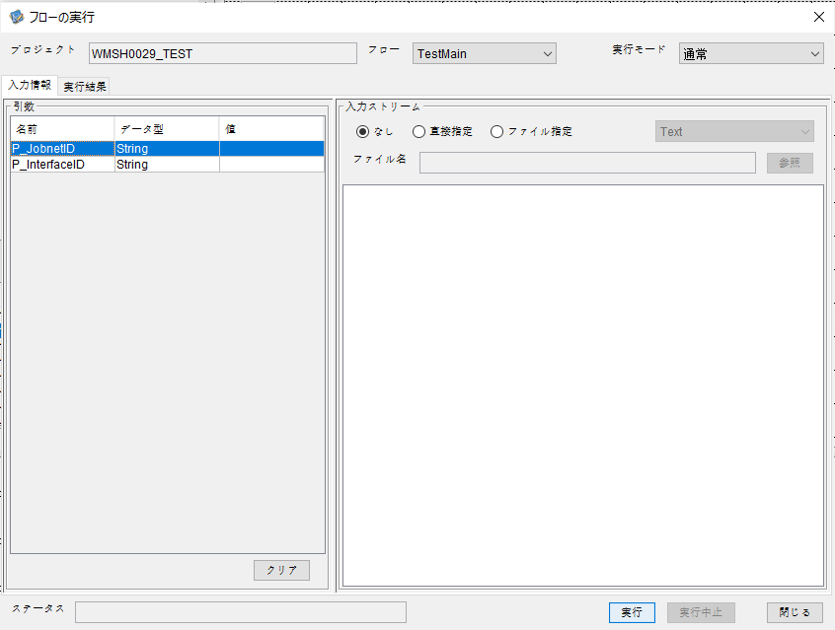
P_JobnetID=
P_InterfaceID=

 |  | 実行結果


 | No.1-2-2
 | No.2-2-2

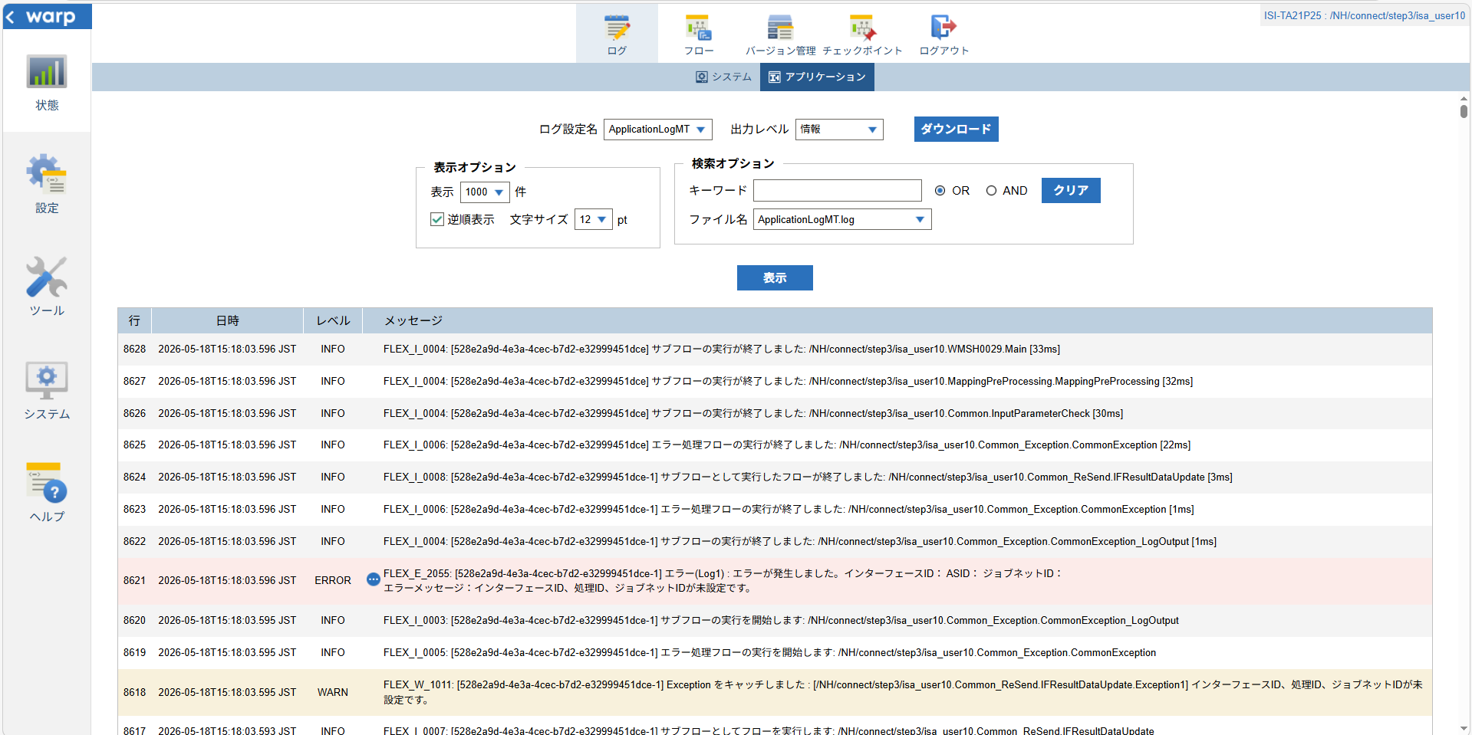

 |  |  | 行 | 日時 | レベル | メッセージ
 |  |  | 8606 | 2026-05-18T15:18:03.563 JST | INFO |  | FLEX_I_0003: [528e2a9d-4e3a-4cec-b7d2-e32999451dce] サブフローの実行を開始します: /NH/connect/step3/isa_user10.WMSH0029.Main
 |  |  | 8607 | 2026-05-18T15:18:03.564 JST | INFO |  | FLEX_I_0003: [528e2a9d-4e3a-4cec-b7d2-e32999451dce] サブフローの実行を開始します: /NH/connect/step3/isa_user10.MappingPreProcessing.MappingPreProcessing
 |  |  | 8608 | 2026-05-18T15:18:03.565 JST | INFO |  | FLEX_I_0003: [528e2a9d-4e3a-4cec-b7d2-e32999451dce] サブフローの実行を開始します: /NH/connect/step3/isa_user10.Common.LogOutput
 |  |  | 8609 | 2026-05-18T15:18:03.565 JST | INFO |  | FLEX_I_0051: [528e2a9d-4e3a-4cec-b7d2-e32999451dce] 情報(Log1) : 個別マッピング処理開始します。インターフェースID： ASID： ジョブネットID：
 |  |  | 8610 | 2026-05-18T15:18:03.565 JST | INFO |  | FLEX_I_0004: [528e2a9d-4e3a-4cec-b7d2-e32999451dce] サブフローの実行が終了しました: /NH/connect/step3/isa_user10.Common.LogOutput [0ms]
 |  |  | 8611 | 2026-05-18T15:18:03.566 JST | INFO |  | FLEX_I_0003: [528e2a9d-4e3a-4cec-b7d2-e32999451dce] サブフローの実行を開始します: /NH/connect/step3/isa_user10.Common.InputParameterCheck
 |  |  | 8612 | 2026-05-18T15:18:03.574 JST | WARN |  | FLEX_W_1011: [528e2a9d-4e3a-4cec-b7d2-e32999451dce] Exception をキャッチしました : [/NH/connect/step3/isa_user10.Common.InputParameterCheck.Exception1] インターフェースID、ジョブネットID、ASIDが未設定です。
 |  |  | 8613 | 2026-05-18T15:18:03.574 JST | INFO |  | FLEX_I_0005: [528e2a9d-4e3a-4cec-b7d2-e32999451dce] エラー処理フローの実行を開始します: /NH/connect/step3/isa_user10.Common_Exception.CommonException
 |  |  | 8614 | 2026-05-18T15:18:03.575 JST | INFO |  | FLEX_I_0003: [528e2a9d-4e3a-4cec-b7d2-e32999451dce] サブフローの実行を開始します: /NH/connect/step3/isa_user10.Common_Exception.CommonException_LogOutput
 |  |  | 8615 | 2026-05-18T15:18:03.575 JST | ERROR |  | FLEX_E_2055: [528e2a9d-4e3a-4cec-b7d2-e32999451dce] エラー(Log1) : エラーが発生しました。インターフェースID： ASID： ジョブネットID：
 |  |  | 8616 | 2026-05-18T15:18:03.575 JST | INFO |  | FLEX_I_0004: [528e2a9d-4e3a-4cec-b7d2-e32999451dce] サブフローの実行が終了しました: /NH/connect/step3/isa_user10.Common_Exception.CommonException_LogOutput [0ms]
 |  |  | 8617 | 2026-05-18T15:18:03.593 JST | INFO |  | FLEX_I_0007: [528e2a9d-4e3a-4cec-b7d2-e32999451dce-1] サブフローとしてフローを実行します: /NH/connect/step3/isa_user10.Common_ReSend.IFResultDataUpdate
 |  |  | 8618 | 2026-05-18T15:18:03.595 JST | WARN |  | FLEX_W_1011: [528e2a9d-4e3a-4cec-b7d2-e32999451dce-1] Exception をキャッチしました : [/NH/connect/step3/isa_user10.Common_ReSend.IFResultDataUpdate.Exception1] インターフェースID、処理ID、ジョブネットIDが未設定です。
 |  |  | 8619 | 2026-05-18T15:18:03.595 JST | INFO |  | FLEX_I_0005: [528e2a9d-4e3a-4cec-b7d2-e32999451dce-1] エラー処理フローの実行を開始します: /NH/connect/step3/isa_user10.Common_Exception.CommonException
 |  |  | 8620 | 2026-05-18T15:18:03.595 JST | INFO |  | FLEX_I_0003: [528e2a9d-4e3a-4cec-b7d2-e32999451dce-1] サブフローの実行を開始します: /NH/connect/step3/isa_user10.Common_Exception.CommonException_LogOutput
 |  |  | 8621 | 2026-05-18T15:18:03.596 JST | ERROR |  | FLEX_E_2055: [528e2a9d-4e3a-4cec-b7d2-e32999451dce-1] エラー(Log1) : エラーが発生しました。インターフェースID： ASID： ジョブネットID：

 |  |  | 8622 | 2026-05-18T15:18:03.596 JST | INFO |  | FLEX_I_0004: [528e2a9d-4e3a-4cec-b7d2-e32999451dce-1] サブフローの実行が終了しました: /NH/connect/step3/isa_user10.Common_Exception.CommonException_LogOutput [1ms]
 |  |  | 8623 | 2026-05-18T15:18:03.596 JST | INFO |  | FLEX_I_0006: [528e2a9d-4e3a-4cec-b7d2-e32999451dce-1] エラー処理フローの実行が終了しました: /NH/connect/step3/isa_user10.Common_Exception.CommonException [1ms]
 |  |  | 8624 | 2026-05-18T15:18:03.596 JST | INFO |  | FLEX_I_0008: [528e2a9d-4e3a-4cec-b7d2-e32999451dce-1] サブフローとして実行したフローが終了しました: /NH/connect/step3/isa_user10.Common_ReSend.IFResultDataUpdate [3ms]
 |  |  | 8625 | 2026-05-18T15:18:03.596 JST | INFO |  | FLEX_I_0006: [528e2a9d-4e3a-4cec-b7d2-e32999451dce] エラー処理フローの実行が終了しました: /NH/connect/step3/isa_user10.Common_Exception.CommonException [22ms]
 |  |  | 8626 | 2026-05-18T15:18:03.596 JST | INFO |  | FLEX_I_0004: [528e2a9d-4e3a-4cec-b7d2-e32999451dce] サブフローの実行が終了しました: /NH/connect/step3/isa_user10.Common.InputParameterCheck [30ms]
 |  |  | 8627 | 2026-05-18T15:18:03.596 JST | INFO |  | FLEX_I_0004: [528e2a9d-4e3a-4cec-b7d2-e32999451dce] サブフローの実行が終了しました: /NH/connect/step3/isa_user10.MappingPreProcessing.MappingPreProcessing [32ms]
 |  |  | 8628 | 2026-05-18T15:18:03.596 JST | INFO |  | FLEX_I_0004: [528e2a9d-4e3a-4cec-b7d2-e32999451dce] サブフローの実行が終了しました: /NH/connect/step3/isa_user10.WMSH0029.Main [33ms]

■3回目 正常系・ファイル送信前結合有無=true

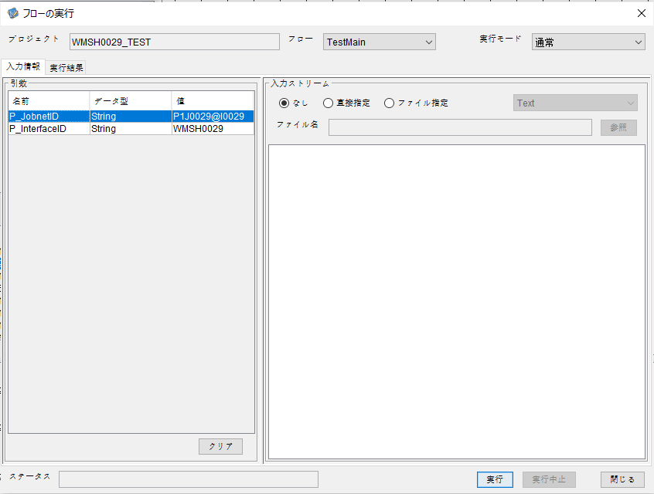

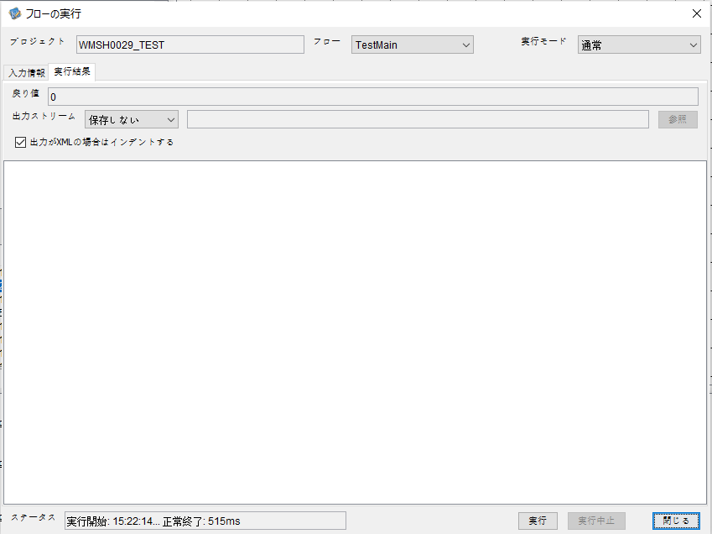

 |  | 行 | 日時 | レベル | メッセージ
 |  | 8802 | 2026-05-18T15:22:14.337 JST | INFO |  | FLEX_I_0003: [ada336e7-7512-413c-9e82-f9875c02d948] サブフローの実行を開始します: /NH/connect/step3/isa_user10.WMSH0029.Main
 |  | 8803 | 2026-05-18T15:22:14.339 JST | INFO |  | FLEX_I_0003: [ada336e7-7512-413c-9e82-f9875c02d948] サブフローの実行を開始します: /NH/connect/step3/isa_user10.MappingPreProcessing.MappingPreProcessing
 |  | 8804 | 2026-05-18T15:22:14.340 JST | INFO |  | FLEX_I_0003: [ada336e7-7512-413c-9e82-f9875c02d948] サブフローの実行を開始します: /NH/connect/step3/isa_user10.Common.LogOutput
 |  | 8805 | 2026-05-18T15:22:14.341 JST | INFO |  | FLEX_I_0051: [ada336e7-7512-413c-9e82-f9875c02d948] 情報(Log1) : 個別マッピング処理開始します。インターフェースID：WMSH0029 ASID：I0029 ジョブネットID：P1J0029
 |  | 8806 | 2026-05-18T15:22:14.341 JST | INFO |  | FLEX_I_0004: [ada336e7-7512-413c-9e82-f9875c02d948] サブフローの実行が終了しました: /NH/connect/step3/isa_user10.Common.LogOutput [1ms]
 |  | 8807 | 2026-05-18T15:22:14.341 JST | INFO |  | FLEX_I_0003: [ada336e7-7512-413c-9e82-f9875c02d948] サブフローの実行を開始します: /NH/connect/step3/isa_user10.Common.InputParameterCheck
 |  | 8808 | 2026-05-18T15:22:14.342 JST | INFO |  | FLEX_I_0004: [ada336e7-7512-413c-9e82-f9875c02d948] サブフローの実行が終了しました: /NH/connect/step3/isa_user10.Common.InputParameterCheck [1ms]
 |  | 8809 | 2026-05-18T15:22:14.342 JST | INFO |  | FLEX_I_0003: [ada336e7-7512-413c-9e82-f9875c02d948] サブフローの実行を開始します: /NH/connect/step3/isa_user10.Common.SettingInit
 |  | 8810 | 2026-05-18T15:22:14.360 JST | INFO |  | FLEX_I_0004: [ada336e7-7512-413c-9e82-f9875c02d948] サブフローの実行が終了しました: /NH/connect/step3/isa_user10.Common.SettingInit [18ms]
 |  | 8811 | 2026-05-18T15:22:14.360 JST | INFO |  | FLEX_I_0003: [ada336e7-7512-413c-9e82-f9875c02d948] サブフローの実行を開始します: /NH/connect/step3/isa_user10.Common.ParameterFileGet
 |  | 8812 | 2026-05-18T15:22:14.370 JST | INFO |  | FLEX_I_0004: [ada336e7-7512-413c-9e82-f9875c02d948] サブフローの実行が終了しました: /NH/connect/step3/isa_user10.Common.ParameterFileGet [10ms]
 |  | 8813 | 2026-05-18T15:22:14.370 JST | INFO |  | FLEX_I_0003: [ada336e7-7512-413c-9e82-f9875c02d948] サブフローの実行を開始します: /NH/connect/step3/isa_user10.Common_FileSendReceive.WorkFileDelete
 |  | 8814 | 2026-05-18T15:22:14.390 JST | INFO |  | FLEX_I_0004: [ada336e7-7512-413c-9e82-f9875c02d948] サブフローの実行が終了しました: /NH/connect/step3/isa_user10.Common_FileSendReceive.WorkFileDelete [20ms]
 |  | 8815 | 2026-05-18T15:22:14.391 JST | INFO |  | FLEX_I_0003: [ada336e7-7512-413c-9e82-f9875c02d948] サブフローの実行を開始します: /NH/connect/step3/isa_user10.Common.ParameterFileGet
 |  | 8816 | 2026-05-18T15:22:14.399 JST | INFO |  | FLEX_I_0004: [ada336e7-7512-413c-9e82-f9875c02d948] サブフローの実行が終了しました: /NH/connect/step3/isa_user10.Common.ParameterFileGet [8ms]
 |  | 8817 | 2026-05-18T15:22:14.422 JST | INFO |  | FLEX_I_0003: [ada336e7-7512-413c-9e82-f9875c02d948] サブフローの実行を開始します: /NH/connect/step3/isa_user10.Common_Conversion.GetConversionMst
 |  | 8818 | 2026-05-18T15:22:14.423 JST | INFO |  | FLEX_I_0004: [ada336e7-7512-413c-9e82-f9875c02d948] サブフローの実行が終了しました: /NH/connect/step3/isa_user10.Common_Conversion.GetConversionMst [1ms]
 |  | 8819 | 2026-05-18T15:22:14.423 JST | INFO |  | FLEX_I_0004: [ada336e7-7512-413c-9e82-f9875c02d948] サブフローの実行が終了しました: /NH/connect/step3/isa_user10.MappingPreProcessing.MappingPreProcessing [84ms]
 |  | 8820 | 2026-05-18T15:22:14.423 JST | INFO |  | FLEX_I_0003: [ada336e7-7512-413c-9e82-f9875c02d948] サブフローの実行を開始します: /NH/connect/step3/isa_user10.WMSH0029.Mapping_Exec
 |  | 8821 | 2026-05-18T15:22:14.473 JST | INFO |  | FLEX_I_0003: [ada336e7-7512-413c-9e82-f9875c02d948] サブフローの実行を開始します: /NH/connect/step3/isa_user10.FiletoFile.MappingPreProcessing
 |  | 8822 | 2026-05-18T15:22:14.475 JST | INFO |  | FLEX_I_0003: [ada336e7-7512-413c-9e82-f9875c02d948] サブフローの実行を開始します: /NH/connect/step3/isa_user10.Common.ParameterFileGet
 |  | 8823 | 2026-05-18T15:22:14.490 JST | INFO |  | FLEX_I_0004: [ada336e7-7512-413c-9e82-f9875c02d948] サブフローの実行が終了しました: /NH/connect/step3/isa_user10.Common.ParameterFileGet [15ms]
 |  | 8824 | 2026-05-18T15:22:14.500 JST | INFO |  | FLEX_I_0003: [ada336e7-7512-413c-9e82-f9875c02d948] サブフローの実行を開始します: /NH/connect/step3/isa_user10.Common.ParameterFilePut
 |  | 8825 | 2026-05-18T15:22:14.504 JST | INFO |  | FLEX_I_0003: [ada336e7-7512-413c-9e82-f9875c02d948] サブフローの実行を開始します: /NH/connect/step3/isa_user10.Common.ParameterFileGet
 |  | 8826 | 2026-05-18T15:22:14.513 JST | INFO |  | FLEX_I_0004: [ada336e7-7512-413c-9e82-f9875c02d948] サブフローの実行が終了しました: /NH/connect/step3/isa_user10.Common.ParameterFileGet [9ms]
 |  | 8827 | 2026-05-18T15:22:14.524 JST | INFO |  | FLEX_I_0004: [ada336e7-7512-413c-9e82-f9875c02d948] サブフローの実行が終了しました: /NH/connect/step3/isa_user10.Common.ParameterFilePut [24ms]
 |  | 8828 | 2026-05-18T15:22:14.524 JST | INFO |  | FLEX_I_0003: [ada336e7-7512-413c-9e82-f9875c02d948] サブフローの実行を開始します: /NH/connect/step3/isa_user10.FiletoFile.PutParameterFileCaseMulitipleFiles
 |  | 8829 | 2026-05-18T15:22:14.524 JST | INFO |  | FLEX_I_0003: [ada336e7-7512-413c-9e82-f9875c02d948] サブフローの実行を開始します: /NH/connect/step3/isa_user10.Common.ParameterFilePut
 |  | 8830 | 2026-05-18T15:22:14.529 JST | INFO |  | FLEX_I_0003: [ada336e7-7512-413c-9e82-f9875c02d948] サブフローの実行を開始します: /NH/connect/step3/isa_user10.Common.ParameterFileGet
 |  | 8831 | 2026-05-18T15:22:14.537 JST | INFO |  | FLEX_I_0004: [ada336e7-7512-413c-9e82-f9875c02d948] サブフローの実行が終了しました: /NH/connect/step3/isa_user10.Common.ParameterFileGet [8ms]
 |  | 8832 | 2026-05-18T15:22:14.541 JST | INFO |  | FLEX_I_0004: [ada336e7-7512-413c-9e82-f9875c02d948] サブフローの実行が終了しました: /NH/connect/step3/isa_user10.Common.ParameterFilePut [17ms]
 |  | 8833 | 2026-05-18T15:22:14.541 JST | INFO |  | FLEX_I_0003: [ada336e7-7512-413c-9e82-f9875c02d948] サブフローの実行を開始します: /NH/connect/step3/isa_user10.Common.ParameterFilePut
 |  | 8834 | 2026-05-18T15:22:14.546 JST | INFO |  | FLEX_I_0003: [ada336e7-7512-413c-9e82-f9875c02d948] サブフローの実行を開始します: /NH/connect/step3/isa_user10.Common.ParameterFileGet
 |  | 8835 | 2026-05-18T15:22:14.554 JST | INFO |  | FLEX_I_0004: [ada336e7-7512-413c-9e82-f9875c02d948] サブフローの実行が終了しました: /NH/connect/step3/isa_user10.Common.ParameterFileGet [8ms]
 |  | 8836 | 2026-05-18T15:22:14.557 JST | INFO |  | FLEX_I_0004: [ada336e7-7512-413c-9e82-f9875c02d948] サブフローの実行が終了しました: /NH/connect/step3/isa_user10.Common.ParameterFilePut [16ms]
 |  | 8837 | 2026-05-18T15:22:14.558 JST | INFO |  | FLEX_I_0003: [ada336e7-7512-413c-9e82-f9875c02d948] サブフローの実行を開始します: /NH/connect/step3/isa_user10.Common.ParameterFileGet
 |  | 8838 | 2026-05-18T15:22:14.566 JST | INFO |  | FLEX_I_0004: [ada336e7-7512-413c-9e82-f9875c02d948] サブフローの実行が終了しました: /NH/connect/step3/isa_user10.Common.ParameterFileGet [8ms]
 |  | 8839 | 2026-05-18T15:22:14.566 JST | INFO |  | FLEX_I_0003: [ada336e7-7512-413c-9e82-f9875c02d948] サブフローの実行を開始します: /NH/connect/step3/isa_user10.Common.ParameterFilePut
 |  | 8840 | 2026-05-18T15:22:14.570 JST | INFO |  | FLEX_I_0003: [ada336e7-7512-413c-9e82-f9875c02d948] サブフローの実行を開始します: /NH/connect/step3/isa_user10.Common.ParameterFileGet
 |  | 8841 | 2026-05-18T15:22:14.579 JST | INFO |  | FLEX_I_0004: [ada336e7-7512-413c-9e82-f9875c02d948] サブフローの実行が終了しました: /NH/connect/step3/isa_user10.Common.ParameterFileGet [9ms]
 |  | 8842 | 2026-05-18T15:22:14.583 JST | INFO |  | FLEX_I_0004: [ada336e7-7512-413c-9e82-f9875c02d948] サブフローの実行が終了しました: /NH/connect/step3/isa_user10.Common.ParameterFilePut [17ms]
 |  | 8843 | 2026-05-18T15:22:14.583 JST | INFO |  | FLEX_I_0004: [ada336e7-7512-413c-9e82-f9875c02d948] サブフローの実行が終了しました: /NH/connect/step3/isa_user10.FiletoFile.PutParameterFileCaseMulitipleFiles [59ms]
 |  | 8844 | 2026-05-18T15:22:14.583 JST | INFO |  | FLEX_I_0004: [ada336e7-7512-413c-9e82-f9875c02d948] サブフローの実行が終了しました: /NH/connect/step3/isa_user10.FiletoFile.MappingPreProcessing [110ms]
 |  | 8845 | 2026-05-18T15:22:14.583 JST | INFO |  | FLEX_I_0003: [ada336e7-7512-413c-9e82-f9875c02d948] サブフローの実行を開始します: /NH/connect/step3/isa_user10.WMSH0029.Mapping_Caller
 |  | 8846 | 2026-05-18T15:22:14.602 JST | INFO |  | FLEX_I_0003: [ada336e7-7512-413c-9e82-f9875c02d948] サブフローの実行を開始します: /NH/connect/step3/isa_user10.Mapping_0022-1.Mapping
 |  | 8847 | 2026-05-18T15:22:14.607 JST | INFO |  | FLEX_I_0004: [ada336e7-7512-413c-9e82-f9875c02d948] サブフローの実行が終了しました: /NH/connect/step3/isa_user10.Mapping_0022-1.Mapping [5ms]
 |  | 8848 | 2026-05-18T15:22:14.607 JST | INFO |  | FLEX_I_0003: [ada336e7-7512-413c-9e82-f9875c02d948] サブフローの実行を開始します: /NH/connect/step3/isa_user10.WMSH0029.Mapping_FilePut
 |  | 8849 | 2026-05-18T15:22:14.611 JST | INFO |  | FLEX_I_0004: [ada336e7-7512-413c-9e82-f9875c02d948] サブフローの実行が終了しました: /NH/connect/step3/isa_user10.WMSH0029.Mapping_FilePut [4ms]
 |  | 8850 | 2026-05-18T15:22:14.611 JST | INFO |  | FLEX_I_0004: [ada336e7-7512-413c-9e82-f9875c02d948] サブフローの実行が終了しました: /NH/connect/step3/isa_user10.WMSH0029.Mapping_Caller [28ms]
 |  | 8851 | 2026-05-18T15:22:14.613 JST | INFO |  | FLEX_I_0003: [ada336e7-7512-413c-9e82-f9875c02d948] サブフローの実行を開始します: /NH/connect/step3/isa_user10.FiletoFile.MappingPostProcessing
 |  | 8852 | 2026-05-18T15:22:14.613 JST | INFO |  | FLEX_I_0003: [ada336e7-7512-413c-9e82-f9875c02d948] サブフローの実行を開始します: /NH/connect/step3/isa_user10.Common.LogOutput
 |  | 8853 | 2026-05-18T15:22:14.614 JST | INFO |  | FLEX_I_0051: [ada336e7-7512-413c-9e82-f9875c02d948] 情報(Log1) : ファイルを作成しました。インターフェースID：WMSH0029 ASID：I0029 ジョブネットID：P1J0029 ファイル名：WMSH0029_output.tsv 処理件数：1件
 |  | 8854 | 2026-05-18T15:22:14.614 JST | INFO |  | FLEX_I_0004: [ada336e7-7512-413c-9e82-f9875c02d948] サブフローの実行が終了しました: /NH/connect/step3/isa_user10.Common.LogOutput [1ms]
 |  | 8855 | 2026-05-18T15:22:14.616 JST | INFO |  | FLEX_I_0003: [ada336e7-7512-413c-9e82-f9875c02d948] サブフローの実行を開始します: /NH/connect/step3/isa_user10.Common_FileSendReceive.OutputFileCopy
 |  | 8856 | 2026-05-18T15:22:14.616 JST | INFO |  | FLEX_I_0004: [ada336e7-7512-413c-9e82-f9875c02d948] サブフローの実行が終了しました: /NH/connect/step3/isa_user10.Common_FileSendReceive.OutputFileCopy [0ms]
 |  | 8857 | 2026-05-18T15:22:14.616 JST | INFO |  | FLEX_I_0003: [ada336e7-7512-413c-9e82-f9875c02d948] サブフローの実行を開始します: /NH/connect/step3/isa_user10.Common.ParameterFilePut
 |  | 8858 | 2026-05-18T15:22:14.621 JST | INFO |  | FLEX_I_0003: [ada336e7-7512-413c-9e82-f9875c02d948] サブフローの実行を開始します: /NH/connect/step3/isa_user10.Common.ParameterFileGet
 |  | 8859 | 2026-05-18T15:22:14.630 JST | INFO |  | FLEX_I_0004: [ada336e7-7512-413c-9e82-f9875c02d948] サブフローの実行が終了しました: /NH/connect/step3/isa_user10.Common.ParameterFileGet [9ms]
 |  | 8860 | 2026-05-18T15:22:14.641 JST | INFO |  | FLEX_I_0004: [ada336e7-7512-413c-9e82-f9875c02d948] サブフローの実行が終了しました: /NH/connect/step3/isa_user10.Common.ParameterFilePut [25ms]
 |  | 8861 | 2026-05-18T15:22:14.641 JST | INFO |  | FLEX_I_0004: [ada336e7-7512-413c-9e82-f9875c02d948] サブフローの実行が終了しました: /NH/connect/step3/isa_user10.FiletoFile.MappingPostProcessing [28ms]
 |  | 8862 | 2026-05-18T15:22:14.641 JST | INFO |  | FLEX_I_0004: [ada336e7-7512-413c-9e82-f9875c02d948] サブフローの実行が終了しました: /NH/connect/step3/isa_user10.WMSH0029.Mapping_Exec [218ms]
 |  | 8863 | 2026-05-18T15:22:14.654 JST | INFO |  | FLEX_I_0003: [ada336e7-7512-413c-9e82-f9875c02d948] サブフローの実行を開始します: /NH/connect/step3/isa_user10.MappingPostProcessing.MappingPostProcessing
 |  | 8864 | 2026-05-18T15:22:14.655 JST | INFO |  | FLEX_I_0003: [ada336e7-7512-413c-9e82-f9875c02d948] サブフローの実行を開始します: /NH/connect/step3/isa_user10.Common.LogOutput
 |  | 8865 | 2026-05-18T15:22:14.656 JST | INFO |  | FLEX_I_0051: [ada336e7-7512-413c-9e82-f9875c02d948] 情報(Log1) : 個別マッピング処理終了します。インターフェースID：WMSH0029 ASID：I0029 ジョブネットID：P1J0029
 |  | 8866 | 2026-05-18T15:22:14.656 JST | INFO |  | FLEX_I_0004: [ada336e7-7512-413c-9e82-f9875c02d948] サブフローの実行が終了しました: /NH/connect/step3/isa_user10.Common.LogOutput [1ms]
 |  | 8867 | 2026-05-18T15:22:14.656 JST | INFO |  | FLEX_I_0004: [ada336e7-7512-413c-9e82-f9875c02d948] サブフローの実行が終了しました: /NH/connect/step3/isa_user10.MappingPostProcessing.MappingPostProcessing [2ms]
 |  | 8868 | 2026-05-18T15:22:14.656 JST | INFO |  | FLEX_I_0004: [ada336e7-7512-413c-9e82-f9875c02d948] サブフローの実行が終了しました: /NH/connect/step3/isa_user10.WMSH0029.Main [319ms]



 | No.3-2-2

■4回目 異常系・すでにファイルが存在する場合

ワークファイル削除処理が為されないように
「送信対象ファイル格納フォルダパス」の値を空文字に設定。




 | No.3-2-3

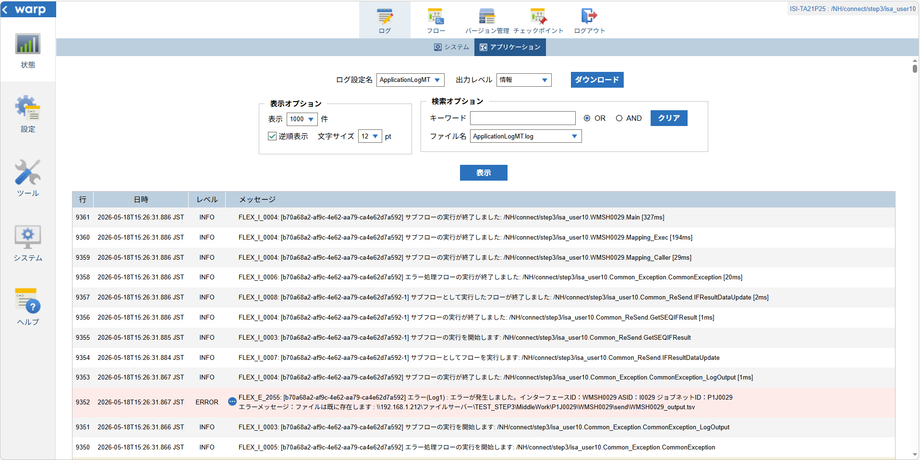

 |  | 行 | 日時 | レベル | メッセージ
 |  | 9307 | 2026-05-18T15:26:31.559 JST | INFO |  | FLEX_I_0003: [b70a68a2-af9c-4e62-aa79-ca4e62d7a592] サブフローの実行を開始します: /NH/connect/step3/isa_user10.WMSH0029.Main
 |  | 9308 | 2026-05-18T15:26:31.613 JST | INFO |  | FLEX_I_0003: [b70a68a2-af9c-4e62-aa79-ca4e62d7a592] サブフローの実行を開始します: /NH/connect/step3/isa_user10.MappingPreProcessing.MappingPreProcessing
 |  | 9309 | 2026-05-18T15:26:31.624 JST | INFO |  | FLEX_I_0003: [b70a68a2-af9c-4e62-aa79-ca4e62d7a592] サブフローの実行を開始します: /NH/connect/step3/isa_user10.Common.LogOutput
 |  | 9310 | 2026-05-18T15:26:31.625 JST | INFO |  | FLEX_I_0051: [b70a68a2-af9c-4e62-aa79-ca4e62d7a592] 情報(Log1) : 個別マッピング処理開始します。インターフェースID：WMSH0029 ASID：I0029 ジョブネットID：P1J0029
 |  | 9311 | 2026-05-18T15:26:31.625 JST | INFO |  | FLEX_I_0004: [b70a68a2-af9c-4e62-aa79-ca4e62d7a592] サブフローの実行が終了しました: /NH/connect/step3/isa_user10.Common.LogOutput [1ms]
 |  | 9312 | 2026-05-18T15:26:31.625 JST | INFO |  | FLEX_I_0003: [b70a68a2-af9c-4e62-aa79-ca4e62d7a592] サブフローの実行を開始します: /NH/connect/step3/isa_user10.Common.InputParameterCheck
 |  | 9313 | 2026-05-18T15:26:31.626 JST | INFO |  | FLEX_I_0004: [b70a68a2-af9c-4e62-aa79-ca4e62d7a592] サブフローの実行が終了しました: /NH/connect/step3/isa_user10.Common.InputParameterCheck [1ms]
 |  | 9314 | 2026-05-18T15:26:31.626 JST | INFO |  | FLEX_I_0003: [b70a68a2-af9c-4e62-aa79-ca4e62d7a592] サブフローの実行を開始します: /NH/connect/step3/isa_user10.Common.SettingInit
 |  | 9315 | 2026-05-18T15:26:31.645 JST | INFO |  | FLEX_I_0004: [b70a68a2-af9c-4e62-aa79-ca4e62d7a592] サブフローの実行が終了しました: /NH/connect/step3/isa_user10.Common.SettingInit [19ms]
 |  | 9316 | 2026-05-18T15:26:31.645 JST | INFO |  | FLEX_I_0003: [b70a68a2-af9c-4e62-aa79-ca4e62d7a592] サブフローの実行を開始します: /NH/connect/step3/isa_user10.Common.ParameterFileGet
 |  | 9317 | 2026-05-18T15:26:31.655 JST | INFO |  | FLEX_I_0004: [b70a68a2-af9c-4e62-aa79-ca4e62d7a592] サブフローの実行が終了しました: /NH/connect/step3/isa_user10.Common.ParameterFileGet [10ms]
 |  | 9318 | 2026-05-18T15:26:31.655 JST | INFO |  | FLEX_I_0003: [b70a68a2-af9c-4e62-aa79-ca4e62d7a592] サブフローの実行を開始します: /NH/connect/step3/isa_user10.Common.ParameterFileGet
 |  | 9319 | 2026-05-18T15:26:31.665 JST | INFO |  | FLEX_I_0004: [b70a68a2-af9c-4e62-aa79-ca4e62d7a592] サブフローの実行が終了しました: /NH/connect/step3/isa_user10.Common.ParameterFileGet [10ms]
 |  | 9320 | 2026-05-18T15:26:31.691 JST | INFO |  | FLEX_I_0003: [b70a68a2-af9c-4e62-aa79-ca4e62d7a592] サブフローの実行を開始します: /NH/connect/step3/isa_user10.Common_Conversion.GetConversionMst
 |  | 9321 | 2026-05-18T15:26:31.692 JST | INFO |  | FLEX_I_0004: [b70a68a2-af9c-4e62-aa79-ca4e62d7a592] サブフローの実行が終了しました: /NH/connect/step3/isa_user10.Common_Conversion.GetConversionMst [1ms]
 |  | 9322 | 2026-05-18T15:26:31.692 JST | INFO |  | FLEX_I_0004: [b70a68a2-af9c-4e62-aa79-ca4e62d7a592] サブフローの実行が終了しました: /NH/connect/step3/isa_user10.MappingPreProcessing.MappingPreProcessing [79ms]
 |  | 9323 | 2026-05-18T15:26:31.692 JST | INFO |  | FLEX_I_0003: [b70a68a2-af9c-4e62-aa79-ca4e62d7a592] サブフローの実行を開始します: /NH/connect/step3/isa_user10.WMSH0029.Mapping_Exec
 |  | 9324 | 2026-05-18T15:26:31.744 JST | INFO |  | FLEX_I_0003: [b70a68a2-af9c-4e62-aa79-ca4e62d7a592] サブフローの実行を開始します: /NH/connect/step3/isa_user10.FiletoFile.MappingPreProcessing
 |  | 9325 | 2026-05-18T15:26:31.746 JST | INFO |  | FLEX_I_0003: [b70a68a2-af9c-4e62-aa79-ca4e62d7a592] サブフローの実行を開始します: /NH/connect/step3/isa_user10.Common.ParameterFileGet
 |  | 9326 | 2026-05-18T15:26:31.761 JST | INFO |  | FLEX_I_0004: [b70a68a2-af9c-4e62-aa79-ca4e62d7a592] サブフローの実行が終了しました: /NH/connect/step3/isa_user10.Common.ParameterFileGet [15ms]
 |  | 9327 | 2026-05-18T15:26:31.773 JST | INFO |  | FLEX_I_0003: [b70a68a2-af9c-4e62-aa79-ca4e62d7a592] サブフローの実行を開始します: /NH/connect/step3/isa_user10.Common.ParameterFilePut
 |  | 9328 | 2026-05-18T15:26:31.777 JST | INFO |  | FLEX_I_0003: [b70a68a2-af9c-4e62-aa79-ca4e62d7a592] サブフローの実行を開始します: /NH/connect/step3/isa_user10.Common.ParameterFileGet
 |  | 9329 | 2026-05-18T15:26:31.786 JST | INFO |  | FLEX_I_0004: [b70a68a2-af9c-4e62-aa79-ca4e62d7a592] サブフローの実行が終了しました: /NH/connect/step3/isa_user10.Common.ParameterFileGet [9ms]
 |  | 9330 | 2026-05-18T15:26:31.797 JST | INFO |  | FLEX_I_0004: [b70a68a2-af9c-4e62-aa79-ca4e62d7a592] サブフローの実行が終了しました: /NH/connect/step3/isa_user10.Common.ParameterFilePut [24ms]
 |  | 9331 | 2026-05-18T15:26:31.797 JST | INFO |  | FLEX_I_0003: [b70a68a2-af9c-4e62-aa79-ca4e62d7a592] サブフローの実行を開始します: /NH/connect/step3/isa_user10.FiletoFile.PutParameterFileCaseMulitipleFiles
 |  | 9332 | 2026-05-18T15:26:31.798 JST | INFO |  | FLEX_I_0003: [b70a68a2-af9c-4e62-aa79-ca4e62d7a592] サブフローの実行を開始します: /NH/connect/step3/isa_user10.Common.ParameterFilePut
 |  | 9333 | 2026-05-18T15:26:31.802 JST | INFO |  | FLEX_I_0003: [b70a68a2-af9c-4e62-aa79-ca4e62d7a592] サブフローの実行を開始します: /NH/connect/step3/isa_user10.Common.ParameterFileGet
 |  | 9334 | 2026-05-18T15:26:31.810 JST | INFO |  | FLEX_I_0004: [b70a68a2-af9c-4e62-aa79-ca4e62d7a592] サブフローの実行が終了しました: /NH/connect/step3/isa_user10.Common.ParameterFileGet [8ms]
 |  | 9335 | 2026-05-18T15:26:31.813 JST | INFO |  | FLEX_I_0004: [b70a68a2-af9c-4e62-aa79-ca4e62d7a592] サブフローの実行が終了しました: /NH/connect/step3/isa_user10.Common.ParameterFilePut [15ms]
 |  | 9336 | 2026-05-18T15:26:31.814 JST | INFO |  | FLEX_I_0003: [b70a68a2-af9c-4e62-aa79-ca4e62d7a592] サブフローの実行を開始します: /NH/connect/step3/isa_user10.Common.ParameterFilePut
 |  | 9337 | 2026-05-18T15:26:31.818 JST | INFO |  | FLEX_I_0003: [b70a68a2-af9c-4e62-aa79-ca4e62d7a592] サブフローの実行を開始します: /NH/connect/step3/isa_user10.Common.ParameterFileGet
 |  | 9338 | 2026-05-18T15:26:31.826 JST | INFO |  | FLEX_I_0004: [b70a68a2-af9c-4e62-aa79-ca4e62d7a592] サブフローの実行が終了しました: /NH/connect/step3/isa_user10.Common.ParameterFileGet [8ms]
 |  | 9339 | 2026-05-18T15:26:31.830 JST | INFO |  | FLEX_I_0004: [b70a68a2-af9c-4e62-aa79-ca4e62d7a592] サブフローの実行が終了しました: /NH/connect/step3/isa_user10.Common.ParameterFilePut [16ms]
 |  | 9340 | 2026-05-18T15:26:31.831 JST | INFO |  | FLEX_I_0003: [b70a68a2-af9c-4e62-aa79-ca4e62d7a592] サブフローの実行を開始します: /NH/connect/step3/isa_user10.Common.ParameterFileGet
 |  | 9341 | 2026-05-18T15:26:31.840 JST | INFO |  | FLEX_I_0004: [b70a68a2-af9c-4e62-aa79-ca4e62d7a592] サブフローの実行が終了しました: /NH/connect/step3/isa_user10.Common.ParameterFileGet [9ms]
 |  | 9342 | 2026-05-18T15:26:31.840 JST | INFO |  | FLEX_I_0003: [b70a68a2-af9c-4e62-aa79-ca4e62d7a592] サブフローの実行を開始します: /NH/connect/step3/isa_user10.Common.ParameterFilePut
 |  | 9343 | 2026-05-18T15:26:31.844 JST | INFO |  | FLEX_I_0003: [b70a68a2-af9c-4e62-aa79-ca4e62d7a592] サブフローの実行を開始します: /NH/connect/step3/isa_user10.Common.ParameterFileGet
 |  | 9344 | 2026-05-18T15:26:31.853 JST | INFO |  | FLEX_I_0004: [b70a68a2-af9c-4e62-aa79-ca4e62d7a592] サブフローの実行が終了しました: /NH/connect/step3/isa_user10.Common.ParameterFileGet [9ms]
 |  | 9345 | 2026-05-18T15:26:31.857 JST | INFO |  | FLEX_I_0004: [b70a68a2-af9c-4e62-aa79-ca4e62d7a592] サブフローの実行が終了しました: /NH/connect/step3/isa_user10.Common.ParameterFilePut [17ms]
 |  | 9346 | 2026-05-18T15:26:31.857 JST | INFO |  | FLEX_I_0004: [b70a68a2-af9c-4e62-aa79-ca4e62d7a592] サブフローの実行が終了しました: /NH/connect/step3/isa_user10.FiletoFile.PutParameterFileCaseMulitipleFiles [60ms]
 |  | 9347 | 2026-05-18T15:26:31.857 JST | INFO |  | FLEX_I_0004: [b70a68a2-af9c-4e62-aa79-ca4e62d7a592] サブフローの実行が終了しました: /NH/connect/step3/isa_user10.FiletoFile.MappingPreProcessing [113ms]
 |  | 9348 | 2026-05-18T15:26:31.857 JST | INFO |  | FLEX_I_0003: [b70a68a2-af9c-4e62-aa79-ca4e62d7a592] サブフローの実行を開始します: /NH/connect/step3/isa_user10.WMSH0029.Mapping_Caller
 |  | 9349 | 2026-05-18T15:26:31.866 JST | WARN |  | FLEX_W_1011: [b70a68a2-af9c-4e62-aa79-ca4e62d7a592] Exception をキャッチしました : [/NH/connect/step3/isa_user10.WMSH0029.Mapping_Caller.FilePut3] ファイルは既に存在します : \\192.168.1.212\ファイルサーバー\TEST_STEP3\MiddleWork\P1J0029\WMSH0029\send\WMSH0029_output.tsv
 |  | 9350 | 2026-05-18T15:26:31.866 JST | INFO |  | FLEX_I_0005: [b70a68a2-af9c-4e62-aa79-ca4e62d7a592] エラー処理フローの実行を開始します: /NH/connect/step3/isa_user10.Common_Exception.CommonException
 |  | 9351 | 2026-05-18T15:26:31.866 JST | INFO |  | FLEX_I_0003: [b70a68a2-af9c-4e62-aa79-ca4e62d7a592] サブフローの実行を開始します: /NH/connect/step3/isa_user10.Common_Exception.CommonException_LogOutput
 |  | 9352 | 2026-05-18T15:26:31.867 JST | ERROR |  | FLEX_E_2055: [b70a68a2-af9c-4e62-aa79-ca4e62d7a592] エラー(Log1) : エラーが発生しました。インターフェースID：WMSH0029 ASID：I0029 ジョブネットID：P1J0029
 |  | 9353 | 2026-05-18T15:26:31.867 JST | INFO |  | FLEX_I_0004: [b70a68a2-af9c-4e62-aa79-ca4e62d7a592] サブフローの実行が終了しました: /NH/connect/step3/isa_user10.Common_Exception.CommonException_LogOutput [1ms]
 |  | 9354 | 2026-05-18T15:26:31.884 JST | INFO |  | FLEX_I_0007: [b70a68a2-af9c-4e62-aa79-ca4e62d7a592-1] サブフローとしてフローを実行します: /NH/connect/step3/isa_user10.Common_ReSend.IFResultDataUpdate
 |  | 9355 | 2026-05-18T15:26:31.885 JST | INFO |  | FLEX_I_0003: [b70a68a2-af9c-4e62-aa79-ca4e62d7a592-1] サブフローの実行を開始します: /NH/connect/step3/isa_user10.Common_ReSend.GetSEQIFResult
 |  | 9356 | 2026-05-18T15:26:31.886 JST | INFO |  | FLEX_I_0004: [b70a68a2-af9c-4e62-aa79-ca4e62d7a592-1] サブフローの実行が終了しました: /NH/connect/step3/isa_user10.Common_ReSend.GetSEQIFResult [1ms]
 |  | 9357 | 2026-05-18T15:26:31.886 JST | INFO |  | FLEX_I_0008: [b70a68a2-af9c-4e62-aa79-ca4e62d7a592-1] サブフローとして実行したフローが終了しました: /NH/connect/step3/isa_user10.Common_ReSend.IFResultDataUpdate [2ms]
 |  | 9358 | 2026-05-18T15:26:31.886 JST | INFO |  | FLEX_I_0006: [b70a68a2-af9c-4e62-aa79-ca4e62d7a592] エラー処理フローの実行が終了しました: /NH/connect/step3/isa_user10.Common_Exception.CommonException [20ms]
 |  | 9359 | 2026-05-18T15:26:31.886 JST | INFO |  | FLEX_I_0004: [b70a68a2-af9c-4e62-aa79-ca4e62d7a592] サブフローの実行が終了しました: /NH/connect/step3/isa_user10.WMSH0029.Mapping_Caller [29ms]
 |  | 9360 | 2026-05-18T15:26:31.886 JST | INFO |  | FLEX_I_0004: [b70a68a2-af9c-4e62-aa79-ca4e62d7a592] サブフローの実行が終了しました: /NH/connect/step3/isa_user10.WMSH0029.Mapping_Exec [194ms]
 |  | 9361 | 2026-05-18T15:26:31.886 JST | INFO |  | FLEX_I_0004: [b70a68a2-af9c-4e62-aa79-ca4e62d7a592] サブフローの実行が終了しました: /NH/connect/step3/isa_user10.WMSH0029.Main [327ms]

■5回目 正常系・0byteファイル

受信ファイルが0byte。



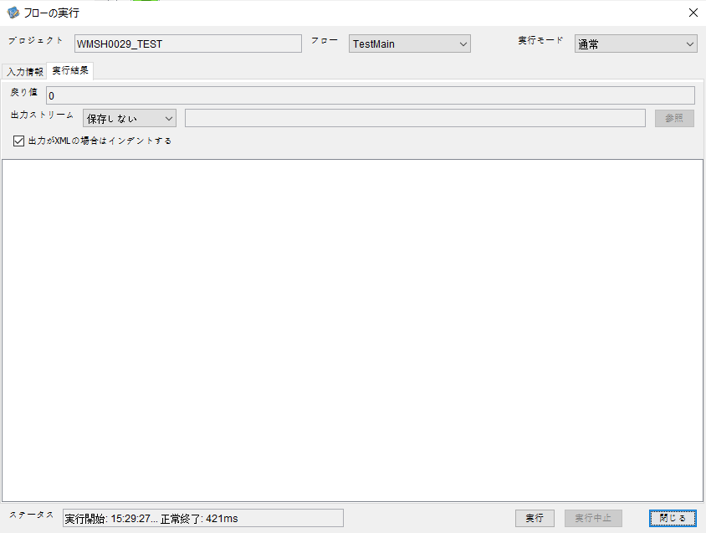

 |  | 行 | 日時 | レベル | メッセージ
 |  | 9362 | 2026-05-18T15:29:27.527 JST | INFO |  | FLEX_I_0003: [c25cad41-46d2-417a-84c6-f998ab37cb02] サブフローの実行を開始します: /NH/connect/step3/isa_user10.WMSH0029.Main
 |  | 9363 | 2026-05-18T15:29:27.529 JST | INFO |  | FLEX_I_0003: [c25cad41-46d2-417a-84c6-f998ab37cb02] サブフローの実行を開始します: /NH/connect/step3/isa_user10.MappingPreProcessing.MappingPreProcessing
 |  | 9364 | 2026-05-18T15:29:27.530 JST | INFO |  | FLEX_I_0003: [c25cad41-46d2-417a-84c6-f998ab37cb02] サブフローの実行を開始します: /NH/connect/step3/isa_user10.Common.LogOutput
 |  | 9365 | 2026-05-18T15:29:27.531 JST | INFO |  | FLEX_I_0051: [c25cad41-46d2-417a-84c6-f998ab37cb02] 情報(Log1) : 個別マッピング処理開始します。インターフェースID：WMSH0029 ASID：I0029 ジョブネットID：P1J0029
 |  | 9366 | 2026-05-18T15:29:27.531 JST | INFO |  | FLEX_I_0004: [c25cad41-46d2-417a-84c6-f998ab37cb02] サブフローの実行が終了しました: /NH/connect/step3/isa_user10.Common.LogOutput [1ms]
 |  | 9367 | 2026-05-18T15:29:27.531 JST | INFO |  | FLEX_I_0003: [c25cad41-46d2-417a-84c6-f998ab37cb02] サブフローの実行を開始します: /NH/connect/step3/isa_user10.Common.InputParameterCheck
 |  | 9368 | 2026-05-18T15:29:27.532 JST | INFO |  | FLEX_I_0004: [c25cad41-46d2-417a-84c6-f998ab37cb02] サブフローの実行が終了しました: /NH/connect/step3/isa_user10.Common.InputParameterCheck [1ms]
 |  | 9369 | 2026-05-18T15:29:27.532 JST | INFO |  | FLEX_I_0003: [c25cad41-46d2-417a-84c6-f998ab37cb02] サブフローの実行を開始します: /NH/connect/step3/isa_user10.Common.SettingInit
 |  | 9370 | 2026-05-18T15:29:27.551 JST | INFO |  | FLEX_I_0004: [c25cad41-46d2-417a-84c6-f998ab37cb02] サブフローの実行が終了しました: /NH/connect/step3/isa_user10.Common.SettingInit [19ms]
 |  | 9371 | 2026-05-18T15:29:27.552 JST | INFO |  | FLEX_I_0003: [c25cad41-46d2-417a-84c6-f998ab37cb02] サブフローの実行を開始します: /NH/connect/step3/isa_user10.Common.ParameterFileGet
 |  | 9372 | 2026-05-18T15:29:27.561 JST | INFO |  | FLEX_I_0004: [c25cad41-46d2-417a-84c6-f998ab37cb02] サブフローの実行が終了しました: /NH/connect/step3/isa_user10.Common.ParameterFileGet [9ms]
 |  | 9373 | 2026-05-18T15:29:27.583 JST | INFO |  | FLEX_I_0003: [c25cad41-46d2-417a-84c6-f998ab37cb02] サブフローの実行を開始します: /NH/connect/step3/isa_user10.Common_FileSendReceive.WorkFileDelete
 |  | 9374 | 2026-05-18T15:29:27.585 JST | INFO |  | FLEX_I_0004: [c25cad41-46d2-417a-84c6-f998ab37cb02] サブフローの実行が終了しました: /NH/connect/step3/isa_user10.Common_FileSendReceive.WorkFileDelete [2ms]
 |  | 9375 | 2026-05-18T15:29:27.585 JST | INFO |  | FLEX_I_0003: [c25cad41-46d2-417a-84c6-f998ab37cb02] サブフローの実行を開始します: /NH/connect/step3/isa_user10.Common.ParameterFileGet
 |  | 9376 | 2026-05-18T15:29:27.597 JST | INFO |  | FLEX_I_0004: [c25cad41-46d2-417a-84c6-f998ab37cb02] サブフローの実行が終了しました: /NH/connect/step3/isa_user10.Common.ParameterFileGet [12ms]
 |  | 9377 | 2026-05-18T15:29:27.598 JST | INFO |  | FLEX_I_0003: [c25cad41-46d2-417a-84c6-f998ab37cb02] サブフローの実行を開始します: /NH/connect/step3/isa_user10.Common_FileSendReceive.WorkFileDelete
 |  | 9378 | 2026-05-18T15:29:27.614 JST | INFO |  | FLEX_I_0004: [c25cad41-46d2-417a-84c6-f998ab37cb02] サブフローの実行が終了しました: /NH/connect/step3/isa_user10.Common_FileSendReceive.WorkFileDelete [16ms]
 |  | 9379 | 2026-05-18T15:29:27.614 JST | INFO |  | FLEX_I_0003: [c25cad41-46d2-417a-84c6-f998ab37cb02] サブフローの実行を開始します: /NH/connect/step3/isa_user10.Common_Conversion.GetConversionMst
 |  | 9380 | 2026-05-18T15:29:27.616 JST | INFO |  | FLEX_I_0004: [c25cad41-46d2-417a-84c6-f998ab37cb02] サブフローの実行が終了しました: /NH/connect/step3/isa_user10.Common_Conversion.GetConversionMst [2ms]
 |  | 9381 | 2026-05-18T15:29:27.616 JST | INFO |  | FLEX_I_0004: [c25cad41-46d2-417a-84c6-f998ab37cb02] サブフローの実行が終了しました: /NH/connect/step3/isa_user10.MappingPreProcessing.MappingPreProcessing [87ms]
 |  | 9382 | 2026-05-18T15:29:27.616 JST | INFO |  | FLEX_I_0003: [c25cad41-46d2-417a-84c6-f998ab37cb02] サブフローの実行を開始します: /NH/connect/step3/isa_user10.WMSH0029.Mapping_Exec
 |  | 9383 | 2026-05-18T15:29:27.616 JST | INFO |  | FLEX_I_0003: [c25cad41-46d2-417a-84c6-f998ab37cb02] サブフローの実行を開始します: /NH/connect/step3/isa_user10.FiletoFile.MappingPreProcessing
 |  | 9384 | 2026-05-18T15:29:27.618 JST | INFO |  | FLEX_I_0003: [c25cad41-46d2-417a-84c6-f998ab37cb02] サブフローの実行を開始します: /NH/connect/step3/isa_user10.Common.ParameterFileGet
 |  | 9385 | 2026-05-18T15:29:27.626 JST | INFO |  | FLEX_I_0004: [c25cad41-46d2-417a-84c6-f998ab37cb02] サブフローの実行が終了しました: /NH/connect/step3/isa_user10.Common.ParameterFileGet [8ms]
 |  | 9386 | 2026-05-18T15:29:27.636 JST | INFO |  | FLEX_I_0003: [c25cad41-46d2-417a-84c6-f998ab37cb02] サブフローの実行を開始します: /NH/connect/step3/isa_user10.Common.ParameterFilePut
 |  | 9387 | 2026-05-18T15:29:27.640 JST | INFO |  | FLEX_I_0003: [c25cad41-46d2-417a-84c6-f998ab37cb02] サブフローの実行を開始します: /NH/connect/step3/isa_user10.Common.ParameterFileGet
 |  | 9388 | 2026-05-18T15:29:27.648 JST | INFO |  | FLEX_I_0004: [c25cad41-46d2-417a-84c6-f998ab37cb02] サブフローの実行が終了しました: /NH/connect/step3/isa_user10.Common.ParameterFileGet [8ms]
 |  | 9389 | 2026-05-18T15:29:27.660 JST | INFO |  | FLEX_I_0004: [c25cad41-46d2-417a-84c6-f998ab37cb02] サブフローの実行が終了しました: /NH/connect/step3/isa_user10.Common.ParameterFilePut [24ms]
 |  | 9390 | 2026-05-18T15:29:27.660 JST | INFO |  | FLEX_I_0003: [c25cad41-46d2-417a-84c6-f998ab37cb02] サブフローの実行を開始します: /NH/connect/step3/isa_user10.FiletoFile.PutParameterFileCaseMulitipleFiles
 |  | 9391 | 2026-05-18T15:29:27.661 JST | INFO |  | FLEX_I_0003: [c25cad41-46d2-417a-84c6-f998ab37cb02] サブフローの実行を開始します: /NH/connect/step3/isa_user10.Common.ParameterFilePut
 |  | 9392 | 2026-05-18T15:29:27.665 JST | INFO |  | FLEX_I_0003: [c25cad41-46d2-417a-84c6-f998ab37cb02] サブフローの実行を開始します: /NH/connect/step3/isa_user10.Common.ParameterFileGet
 |  | 9393 | 2026-05-18T15:29:27.673 JST | INFO |  | FLEX_I_0004: [c25cad41-46d2-417a-84c6-f998ab37cb02] サブフローの実行が終了しました: /NH/connect/step3/isa_user10.Common.ParameterFileGet [8ms]
 |  | 9394 | 2026-05-18T15:29:27.684 JST | INFO |  | FLEX_I_0004: [c25cad41-46d2-417a-84c6-f998ab37cb02] サブフローの実行が終了しました: /NH/connect/step3/isa_user10.Common.ParameterFilePut [23ms]
 |  | 9395 | 2026-05-18T15:29:27.685 JST | INFO |  | FLEX_I_0003: [c25cad41-46d2-417a-84c6-f998ab37cb02] サブフローの実行を開始します: /NH/connect/step3/isa_user10.Common.ParameterFilePut
 |  | 9396 | 2026-05-18T15:29:27.689 JST | INFO |  | FLEX_I_0003: [c25cad41-46d2-417a-84c6-f998ab37cb02] サブフローの実行を開始します: /NH/connect/step3/isa_user10.Common.ParameterFileGet
 |  | 9397 | 2026-05-18T15:29:27.697 JST | INFO |  | FLEX_I_0004: [c25cad41-46d2-417a-84c6-f998ab37cb02] サブフローの実行が終了しました: /NH/connect/step3/isa_user10.Common.ParameterFileGet [8ms]
 |  | 9398 | 2026-05-18T15:29:27.708 JST | INFO |  | FLEX_I_0004: [c25cad41-46d2-417a-84c6-f998ab37cb02] サブフローの実行が終了しました: /NH/connect/step3/isa_user10.Common.ParameterFilePut [23ms]
 |  | 9399 | 2026-05-18T15:29:27.709 JST | INFO |  | FLEX_I_0003: [c25cad41-46d2-417a-84c6-f998ab37cb02] サブフローの実行を開始します: /NH/connect/step3/isa_user10.Common.ParameterFileGet
 |  | 9400 | 2026-05-18T15:29:27.717 JST | INFO |  | FLEX_I_0004: [c25cad41-46d2-417a-84c6-f998ab37cb02] サブフローの実行が終了しました: /NH/connect/step3/isa_user10.Common.ParameterFileGet [8ms]
 |  | 9401 | 2026-05-18T15:29:27.717 JST | INFO |  | FLEX_I_0004: [c25cad41-46d2-417a-84c6-f998ab37cb02] サブフローの実行が終了しました: /NH/connect/step3/isa_user10.FiletoFile.PutParameterFileCaseMulitipleFiles [57ms]
 |  | 9402 | 2026-05-18T15:29:27.717 JST | INFO |  | FLEX_I_0004: [c25cad41-46d2-417a-84c6-f998ab37cb02] サブフローの実行が終了しました: /NH/connect/step3/isa_user10.FiletoFile.MappingPreProcessing [101ms]
 |  | 9403 | 2026-05-18T15:29:27.717 JST | INFO |  | FLEX_I_0003: [c25cad41-46d2-417a-84c6-f998ab37cb02] サブフローの実行を開始します: /NH/connect/step3/isa_user10.WMSH0029.Mapping_Caller
 |  | 9404 | 2026-05-18T15:29:27.723 JST | INFO |  | FLEX_I_0004: [c25cad41-46d2-417a-84c6-f998ab37cb02] サブフローの実行が終了しました: /NH/connect/step3/isa_user10.WMSH0029.Mapping_Caller [6ms]
 |  | 9405 | 2026-05-18T15:29:27.723 JST | INFO |  | FLEX_I_0003: [c25cad41-46d2-417a-84c6-f998ab37cb02] サブフローの実行を開始します: /NH/connect/step3/isa_user10.FiletoFile.MappingPostProcessing
 |  | 9406 | 2026-05-18T15:29:27.724 JST | INFO |  | FLEX_I_0003: [c25cad41-46d2-417a-84c6-f998ab37cb02] サブフローの実行を開始します: /NH/connect/step3/isa_user10.Common.LogOutput
 |  | 9407 | 2026-05-18T15:29:27.725 JST | INFO |  | FLEX_I_0051: [c25cad41-46d2-417a-84c6-f998ab37cb02] 情報(Log1) : ファイルを作成しました。インターフェースID：WMSH0029 ASID：I0029 ジョブネットID：P1J0029 ファイル名：WMSH0029_output.tsv 処理件数：0件
 |  | 9408 | 2026-05-18T15:29:27.725 JST | INFO |  | FLEX_I_0004: [c25cad41-46d2-417a-84c6-f998ab37cb02] サブフローの実行が終了しました: /NH/connect/step3/isa_user10.Common.LogOutput [1ms]
 |  | 9409 | 2026-05-18T15:29:27.726 JST | INFO |  | FLEX_I_0003: [c25cad41-46d2-417a-84c6-f998ab37cb02] サブフローの実行を開始します: /NH/connect/step3/isa_user10.Common_FileSendReceive.OutputFileCopy
 |  | 9410 | 2026-05-18T15:29:27.727 JST | INFO |  | FLEX_I_0004: [c25cad41-46d2-417a-84c6-f998ab37cb02] サブフローの実行が終了しました: /NH/connect/step3/isa_user10.Common_FileSendReceive.OutputFileCopy [1ms]
 |  | 9411 | 2026-05-18T15:29:27.727 JST | INFO |  | FLEX_I_0003: [c25cad41-46d2-417a-84c6-f998ab37cb02] サブフローの実行を開始します: /NH/connect/step3/isa_user10.Common.ParameterFilePut
 |  | 9412 | 2026-05-18T15:29:27.731 JST | INFO |  | FLEX_I_0003: [c25cad41-46d2-417a-84c6-f998ab37cb02] サブフローの実行を開始します: /NH/connect/step3/isa_user10.Common.ParameterFileGet
 |  | 9413 | 2026-05-18T15:29:27.739 JST | INFO |  | FLEX_I_0004: [c25cad41-46d2-417a-84c6-f998ab37cb02] サブフローの実行が終了しました: /NH/connect/step3/isa_user10.Common.ParameterFileGet [8ms]
 |  | 9414 | 2026-05-18T15:29:27.751 JST | INFO |  | FLEX_I_0004: [c25cad41-46d2-417a-84c6-f998ab37cb02] サブフローの実行が終了しました: /NH/connect/step3/isa_user10.Common.ParameterFilePut [24ms]
 |  | 9415 | 2026-05-18T15:29:27.751 JST | INFO |  | FLEX_I_0004: [c25cad41-46d2-417a-84c6-f998ab37cb02] サブフローの実行が終了しました: /NH/connect/step3/isa_user10.FiletoFile.MappingPostProcessing [28ms]
 |  | 9416 | 2026-05-18T15:29:27.751 JST | INFO |  | FLEX_I_0004: [c25cad41-46d2-417a-84c6-f998ab37cb02] サブフローの実行が終了しました: /NH/connect/step3/isa_user10.WMSH0029.Mapping_Exec [135ms]
 |  | 9417 | 2026-05-18T15:29:27.758 JST | INFO |  | FLEX_I_0003: [c25cad41-46d2-417a-84c6-f998ab37cb02] サブフローの実行を開始します: /NH/connect/step3/isa_user10.MappingPostProcessing.MappingPostProcessing
 |  | 9418 | 2026-05-18T15:29:27.759 JST | INFO |  | FLEX_I_0003: [c25cad41-46d2-417a-84c6-f998ab37cb02] サブフローの実行を開始します: /NH/connect/step3/isa_user10.Common.LogOutput
 |  | 9419 | 2026-05-18T15:29:27.759 JST | INFO |  | FLEX_I_0051: [c25cad41-46d2-417a-84c6-f998ab37cb02] 情報(Log1) : 個別マッピング処理終了します。インターフェースID：WMSH0029 ASID：I0029 ジョブネットID：P1J0029
 |  | 9420 | 2026-05-18T15:29:27.759 JST | INFO |  | FLEX_I_0004: [c25cad41-46d2-417a-84c6-f998ab37cb02] サブフローの実行が終了しました: /NH/connect/step3/isa_user10.Common.LogOutput [0ms]
 |  | 9421 | 2026-05-18T15:29:27.759 JST | INFO |  | FLEX_I_0004: [c25cad41-46d2-417a-84c6-f998ab37cb02] サブフローの実行が終了しました: /NH/connect/step3/isa_user10.MappingPostProcessing.MappingPostProcessing [1ms]
 |  | 9422 | 2026-05-18T15:29:27.759 JST | INFO |  | FLEX_I_0004: [c25cad41-46d2-417a-84c6-f998ab37cb02] サブフローの実行が終了しました: /NH/connect/step3/isa_user10.WMSH0029.Main [232ms]

 | No.4-1-2
 | No.7-1-2

■6回目 正常系・データ行1000行

受信データ行1000行





 |  | 行 | 日時 | レベル | メッセージ
 |  | 9446 | 2026-05-18T15:32:39.378 JST | INFO |  | FLEX_I_0003: [ea6c9896-d518-4891-89be-8ac26778072e] サブフローの実行を開始します: /NH/connect/step3/isa_user10.WMSH0029.Main
 |  | 9447 | 2026-05-18T15:32:39.380 JST | INFO |  | FLEX_I_0003: [ea6c9896-d518-4891-89be-8ac26778072e] サブフローの実行を開始します: /NH/connect/step3/isa_user10.MappingPreProcessing.MappingPreProcessing
 |  | 9448 | 2026-05-18T15:32:39.381 JST | INFO |  | FLEX_I_0003: [ea6c9896-d518-4891-89be-8ac26778072e] サブフローの実行を開始します: /NH/connect/step3/isa_user10.Common.LogOutput
 |  | 9449 | 2026-05-18T15:32:39.382 JST | INFO |  | FLEX_I_0051: [ea6c9896-d518-4891-89be-8ac26778072e] 情報(Log1) : 個別マッピング処理開始します。インターフェースID：WMSH0029 ASID：I0029 ジョブネットID：P1J0029
 |  | 9450 | 2026-05-18T15:32:39.382 JST | INFO |  | FLEX_I_0004: [ea6c9896-d518-4891-89be-8ac26778072e] サブフローの実行が終了しました: /NH/connect/step3/isa_user10.Common.LogOutput [1ms]
 |  | 9451 | 2026-05-18T15:32:39.382 JST | INFO |  | FLEX_I_0003: [ea6c9896-d518-4891-89be-8ac26778072e] サブフローの実行を開始します: /NH/connect/step3/isa_user10.Common.InputParameterCheck
 |  | 9452 | 2026-05-18T15:32:39.382 JST | INFO |  | FLEX_I_0004: [ea6c9896-d518-4891-89be-8ac26778072e] サブフローの実行が終了しました: /NH/connect/step3/isa_user10.Common.InputParameterCheck [0ms]
 |  | 9453 | 2026-05-18T15:32:39.383 JST | INFO |  | FLEX_I_0003: [ea6c9896-d518-4891-89be-8ac26778072e] サブフローの実行を開始します: /NH/connect/step3/isa_user10.Common.SettingInit
 |  | 9454 | 2026-05-18T15:32:39.399 JST | INFO |  | FLEX_I_0004: [ea6c9896-d518-4891-89be-8ac26778072e] サブフローの実行が終了しました: /NH/connect/step3/isa_user10.Common.SettingInit [16ms]
 |  | 9455 | 2026-05-18T15:32:39.400 JST | INFO |  | FLEX_I_0003: [ea6c9896-d518-4891-89be-8ac26778072e] サブフローの実行を開始します: /NH/connect/step3/isa_user10.Common.ParameterFileGet
 |  | 9456 | 2026-05-18T15:32:39.410 JST | INFO |  | FLEX_I_0004: [ea6c9896-d518-4891-89be-8ac26778072e] サブフローの実行が終了しました: /NH/connect/step3/isa_user10.Common.ParameterFileGet [10ms]
 |  | 9457 | 2026-05-18T15:32:39.410 JST | INFO |  | FLEX_I_0003: [ea6c9896-d518-4891-89be-8ac26778072e] サブフローの実行を開始します: /NH/connect/step3/isa_user10.Common_FileSendReceive.WorkFileDelete
 |  | 9458 | 2026-05-18T15:32:39.411 JST | INFO |  | FLEX_I_0004: [ea6c9896-d518-4891-89be-8ac26778072e] サブフローの実行が終了しました: /NH/connect/step3/isa_user10.Common_FileSendReceive.WorkFileDelete [1ms]
 |  | 9459 | 2026-05-18T15:32:39.411 JST | INFO |  | FLEX_I_0003: [ea6c9896-d518-4891-89be-8ac26778072e] サブフローの実行を開始します: /NH/connect/step3/isa_user10.Common.ParameterFileGet
 |  | 9460 | 2026-05-18T15:32:39.420 JST | INFO |  | FLEX_I_0004: [ea6c9896-d518-4891-89be-8ac26778072e] サブフローの実行が終了しました: /NH/connect/step3/isa_user10.Common.ParameterFileGet [9ms]
 |  | 9461 | 2026-05-18T15:32:39.420 JST | INFO |  | FLEX_I_0003: [ea6c9896-d518-4891-89be-8ac26778072e] サブフローの実行を開始します: /NH/connect/step3/isa_user10.Common_FileSendReceive.WorkFileDelete
 |  | 9462 | 2026-05-18T15:32:39.499 JST | INFO |  | FLEX_I_0004: [ea6c9896-d518-4891-89be-8ac26778072e] サブフローの実行が終了しました: /NH/connect/step3/isa_user10.Common_FileSendReceive.WorkFileDelete [79ms]
 |  | 9463 | 2026-05-18T15:32:39.501 JST | INFO |  | FLEX_I_0003: [ea6c9896-d518-4891-89be-8ac26778072e] サブフローの実行を開始します: /NH/connect/step3/isa_user10.Common_Conversion.GetConversionMst
 |  | 9464 | 2026-05-18T15:32:39.504 JST | INFO |  | FLEX_I_0004: [ea6c9896-d518-4891-89be-8ac26778072e] サブフローの実行が終了しました: /NH/connect/step3/isa_user10.Common_Conversion.GetConversionMst [3ms]
 |  | 9465 | 2026-05-18T15:32:39.504 JST | INFO |  | FLEX_I_0004: [ea6c9896-d518-4891-89be-8ac26778072e] サブフローの実行が終了しました: /NH/connect/step3/isa_user10.MappingPreProcessing.MappingPreProcessing [124ms]
 |  | 9466 | 2026-05-18T15:32:39.504 JST | INFO |  | FLEX_I_0003: [ea6c9896-d518-4891-89be-8ac26778072e] サブフローの実行を開始します: /NH/connect/step3/isa_user10.WMSH0029.Mapping_Exec
 |  | 9467 | 2026-05-18T15:32:39.505 JST | INFO |  | FLEX_I_0003: [ea6c9896-d518-4891-89be-8ac26778072e] サブフローの実行を開始します: /NH/connect/step3/isa_user10.FiletoFile.MappingPreProcessing
 |  | 9468 | 2026-05-18T15:32:39.507 JST | INFO |  | FLEX_I_0003: [ea6c9896-d518-4891-89be-8ac26778072e] サブフローの実行を開始します: /NH/connect/step3/isa_user10.Common.ParameterFileGet
 |  | 9469 | 2026-05-18T15:32:39.522 JST | INFO |  | FLEX_I_0004: [ea6c9896-d518-4891-89be-8ac26778072e] サブフローの実行が終了しました: /NH/connect/step3/isa_user10.Common.ParameterFileGet [15ms]
 |  | 9470 | 2026-05-18T15:32:39.532 JST | INFO |  | FLEX_I_0003: [ea6c9896-d518-4891-89be-8ac26778072e] サブフローの実行を開始します: /NH/connect/step3/isa_user10.Common.ParameterFilePut
 |  | 9471 | 2026-05-18T15:32:39.536 JST | INFO |  | FLEX_I_0003: [ea6c9896-d518-4891-89be-8ac26778072e] サブフローの実行を開始します: /NH/connect/step3/isa_user10.Common.ParameterFileGet
 |  | 9472 | 2026-05-18T15:32:39.543 JST | INFO |  | FLEX_I_0004: [ea6c9896-d518-4891-89be-8ac26778072e] サブフローの実行が終了しました: /NH/connect/step3/isa_user10.Common.ParameterFileGet [7ms]
 |  | 9473 | 2026-05-18T15:32:39.554 JST | INFO |  | FLEX_I_0004: [ea6c9896-d518-4891-89be-8ac26778072e] サブフローの実行が終了しました: /NH/connect/step3/isa_user10.Common.ParameterFilePut [22ms]
 |  | 9474 | 2026-05-18T15:32:39.554 JST | INFO |  | FLEX_I_0003: [ea6c9896-d518-4891-89be-8ac26778072e] サブフローの実行を開始します: /NH/connect/step3/isa_user10.FiletoFile.PutParameterFileCaseMulitipleFiles
 |  | 9475 | 2026-05-18T15:32:39.555 JST | INFO |  | FLEX_I_0003: [ea6c9896-d518-4891-89be-8ac26778072e] サブフローの実行を開始します: /NH/connect/step3/isa_user10.Common.ParameterFilePut
 |  | 9476 | 2026-05-18T15:32:39.559 JST | INFO |  | FLEX_I_0003: [ea6c9896-d518-4891-89be-8ac26778072e] サブフローの実行を開始します: /NH/connect/step3/isa_user10.Common.ParameterFileGet
 |  | 9477 | 2026-05-18T15:32:39.567 JST | INFO |  | FLEX_I_0004: [ea6c9896-d518-4891-89be-8ac26778072e] サブフローの実行が終了しました: /NH/connect/step3/isa_user10.Common.ParameterFileGet [8ms]
 |  | 9478 | 2026-05-18T15:32:39.577 JST | INFO |  | FLEX_I_0004: [ea6c9896-d518-4891-89be-8ac26778072e] サブフローの実行が終了しました: /NH/connect/step3/isa_user10.Common.ParameterFilePut [22ms]
 |  | 9479 | 2026-05-18T15:32:39.578 JST | INFO |  | FLEX_I_0003: [ea6c9896-d518-4891-89be-8ac26778072e] サブフローの実行を開始します: /NH/connect/step3/isa_user10.Common.ParameterFilePut
 |  | 9480 | 2026-05-18T15:32:39.582 JST | INFO |  | FLEX_I_0003: [ea6c9896-d518-4891-89be-8ac26778072e] サブフローの実行を開始します: /NH/connect/step3/isa_user10.Common.ParameterFileGet
 |  | 9481 | 2026-05-18T15:32:39.590 JST | INFO |  | FLEX_I_0004: [ea6c9896-d518-4891-89be-8ac26778072e] サブフローの実行が終了しました: /NH/connect/step3/isa_user10.Common.ParameterFileGet [8ms]
 |  | 9482 | 2026-05-18T15:32:39.601 JST | INFO |  | FLEX_I_0004: [ea6c9896-d518-4891-89be-8ac26778072e] サブフローの実行が終了しました: /NH/connect/step3/isa_user10.Common.ParameterFilePut [23ms]
 |  | 9483 | 2026-05-18T15:32:39.601 JST | INFO |  | FLEX_I_0003: [ea6c9896-d518-4891-89be-8ac26778072e] サブフローの実行を開始します: /NH/connect/step3/isa_user10.Common.ParameterFileGet
 |  | 9484 | 2026-05-18T15:32:39.610 JST | INFO |  | FLEX_I_0004: [ea6c9896-d518-4891-89be-8ac26778072e] サブフローの実行が終了しました: /NH/connect/step3/isa_user10.Common.ParameterFileGet [9ms]
 |  | 9485 | 2026-05-18T15:32:39.610 JST | INFO |  | FLEX_I_0004: [ea6c9896-d518-4891-89be-8ac26778072e] サブフローの実行が終了しました: /NH/connect/step3/isa_user10.FiletoFile.PutParameterFileCaseMulitipleFiles [56ms]
 |  | 9486 | 2026-05-18T15:32:39.610 JST | INFO |  | FLEX_I_0004: [ea6c9896-d518-4891-89be-8ac26778072e] サブフローの実行が終了しました: /NH/connect/step3/isa_user10.FiletoFile.MappingPreProcessing [105ms]
 |  | 9487 | 2026-05-18T15:32:39.610 JST | INFO |  | FLEX_I_0003: [ea6c9896-d518-4891-89be-8ac26778072e] サブフローの実行を開始します: /NH/connect/step3/isa_user10.WMSH0029.Mapping_Caller
 |  | 9488 | 2026-05-18T15:32:39.629 JST | INFO |  | FLEX_I_0003: [ea6c9896-d518-4891-89be-8ac26778072e] サブフローの実行を開始します: /NH/connect/step3/isa_user10.Mapping_0022-1.Mapping
 |  | 9489 | 2026-05-18T15:32:39.699 JST | INFO |  | FLEX_I_0004: [ea6c9896-d518-4891-89be-8ac26778072e] サブフローの実行が終了しました: /NH/connect/step3/isa_user10.Mapping_0022-1.Mapping [70ms]
 |  | 9490 | 2026-05-18T15:32:39.699 JST | INFO |  | FLEX_I_0003: [ea6c9896-d518-4891-89be-8ac26778072e] サブフローの実行を開始します: /NH/connect/step3/isa_user10.WMSH0029.Mapping_FilePut
 |  | 9491 | 2026-05-18T15:32:39.705 JST | INFO |  | FLEX_I_0004: [ea6c9896-d518-4891-89be-8ac26778072e] サブフローの実行が終了しました: /NH/connect/step3/isa_user10.WMSH0029.Mapping_FilePut [6ms]
 |  | 9492 | 2026-05-18T15:32:39.705 JST | INFO |  | FLEX_I_0004: [ea6c9896-d518-4891-89be-8ac26778072e] サブフローの実行が終了しました: /NH/connect/step3/isa_user10.WMSH0029.Mapping_Caller [95ms]
 |  | 9493 | 2026-05-18T15:32:39.706 JST | INFO |  | FLEX_I_0003: [ea6c9896-d518-4891-89be-8ac26778072e] サブフローの実行を開始します: /NH/connect/step3/isa_user10.FiletoFile.MappingPostProcessing
 |  | 9494 | 2026-05-18T15:32:39.707 JST | INFO |  | FLEX_I_0003: [ea6c9896-d518-4891-89be-8ac26778072e] サブフローの実行を開始します: /NH/connect/step3/isa_user10.Common.LogOutput
 |  | 9495 | 2026-05-18T15:32:39.707 JST | INFO |  | FLEX_I_0051: [ea6c9896-d518-4891-89be-8ac26778072e] 情報(Log1) : ファイルを作成しました。インターフェースID：WMSH0029 ASID：I0029 ジョブネットID：P1J0029 ファイル名：WMSH0029_output.tsv 処理件数：1000件
 |  | 9496 | 2026-05-18T15:32:39.707 JST | INFO |  | FLEX_I_0004: [ea6c9896-d518-4891-89be-8ac26778072e] サブフローの実行が終了しました: /NH/connect/step3/isa_user10.Common.LogOutput [0ms]
 |  | 9497 | 2026-05-18T15:32:39.709 JST | INFO |  | FLEX_I_0003: [ea6c9896-d518-4891-89be-8ac26778072e] サブフローの実行を開始します: /NH/connect/step3/isa_user10.Common_FileSendReceive.OutputFileCopy
 |  | 9498 | 2026-05-18T15:32:39.709 JST | INFO |  | FLEX_I_0004: [ea6c9896-d518-4891-89be-8ac26778072e] サブフローの実行が終了しました: /NH/connect/step3/isa_user10.Common_FileSendReceive.OutputFileCopy [0ms]
 |  | 9499 | 2026-05-18T15:32:39.709 JST | INFO |  | FLEX_I_0003: [ea6c9896-d518-4891-89be-8ac26778072e] サブフローの実行を開始します: /NH/connect/step3/isa_user10.Common.ParameterFilePut
 |  | 9500 | 2026-05-18T15:32:39.717 JST | INFO |  | FLEX_I_0003: [ea6c9896-d518-4891-89be-8ac26778072e] サブフローの実行を開始します: /NH/connect/step3/isa_user10.Common.ParameterFileGet
 |  | 9501 | 2026-05-18T15:32:39.726 JST | INFO |  | FLEX_I_0004: [ea6c9896-d518-4891-89be-8ac26778072e] サブフローの実行が終了しました: /NH/connect/step3/isa_user10.Common.ParameterFileGet [9ms]
 |  | 9502 | 2026-05-18T15:32:39.737 JST | INFO |  | FLEX_I_0004: [ea6c9896-d518-4891-89be-8ac26778072e] サブフローの実行が終了しました: /NH/connect/step3/isa_user10.Common.ParameterFilePut [28ms]
 |  | 9503 | 2026-05-18T15:32:39.737 JST | INFO |  | FLEX_I_0004: [ea6c9896-d518-4891-89be-8ac26778072e] サブフローの実行が終了しました: /NH/connect/step3/isa_user10.FiletoFile.MappingPostProcessing [31ms]
 |  | 9504 | 2026-05-18T15:32:39.737 JST | INFO |  | FLEX_I_0004: [ea6c9896-d518-4891-89be-8ac26778072e] サブフローの実行が終了しました: /NH/connect/step3/isa_user10.WMSH0029.Mapping_Exec [233ms]
 |  | 9505 | 2026-05-18T15:32:39.738 JST | INFO |  | FLEX_I_0003: [ea6c9896-d518-4891-89be-8ac26778072e] サブフローの実行を開始します: /NH/connect/step3/isa_user10.MappingPostProcessing.MappingPostProcessing
 |  | 9506 | 2026-05-18T15:32:39.738 JST | INFO |  | FLEX_I_0003: [ea6c9896-d518-4891-89be-8ac26778072e] サブフローの実行を開始します: /NH/connect/step3/isa_user10.Common.LogOutput
 |  | 9507 | 2026-05-18T15:32:39.739 JST | INFO |  | FLEX_I_0051: [ea6c9896-d518-4891-89be-8ac26778072e] 情報(Log1) : 個別マッピング処理終了します。インターフェースID：WMSH0029 ASID：I0029 ジョブネットID：P1J0029
 |  | 9508 | 2026-05-18T15:32:39.739 JST | INFO |  | FLEX_I_0004: [ea6c9896-d518-4891-89be-8ac26778072e] サブフローの実行が終了しました: /NH/connect/step3/isa_user10.Common.LogOutput [1ms]
 |  | 9509 | 2026-05-18T15:32:39.739 JST | INFO |  | FLEX_I_0004: [ea6c9896-d518-4891-89be-8ac26778072e] サブフローの実行が終了しました: /NH/connect/step3/isa_user10.MappingPostProcessing.MappingPostProcessing [1ms]
 |  | 9510 | 2026-05-18T15:32:39.739 JST | INFO |  | FLEX_I_0004: [ea6c9896-d518-4891-89be-8ac26778072e] サブフローの実行が終了しました: /NH/connect/step3/isa_user10.WMSH0029.Main [361ms]

 | No.4-2-2

■7回目 正常系・データ行1000行以上

データ行が1010行。
1000行未満と以降にコード変換エラーあり

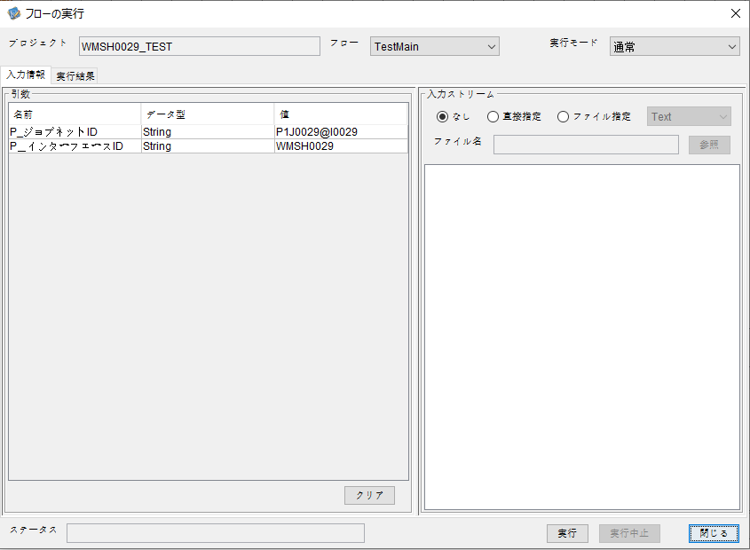

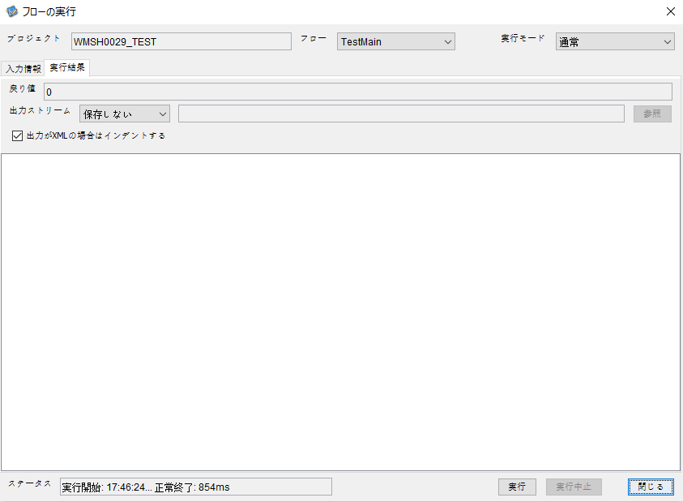

 |  | 行 | 日時 | レベル | メッセージ
 |  | 10985 | 2026-05-19T17:46:24.114 JST | INFO |  | FLEX_I_0003: [a41d9813-ba8d-4dbf-b273-c7fd013470e6] サブフローの実行を開始します: /NH/connect/step3/isa_user10.WMSH0029.Main
 |  | 10986 | 2026-05-19T17:46:24.114 JST | INFO |  | FLEX_I_0003: [a41d9813-ba8d-4dbf-b273-c7fd013470e6] サブフローの実行を開始します: /NH/connect/step3/isa_user10.MappingPreProcessing.MappingPreProcessing
 |  | 10987 | 2026-05-19T17:46:24.115 JST | INFO |  | FLEX_I_0003: [a41d9813-ba8d-4dbf-b273-c7fd013470e6] サブフローの実行を開始します: /NH/connect/step3/isa_user10.Common.LogOutput
 |  | 10988 | 2026-05-19T17:46:24.115 JST | INFO |  | FLEX_I_0051: [a41d9813-ba8d-4dbf-b273-c7fd013470e6] 情報(Log1) : 個別マッピング処理開始します。インターフェースID：WMSH0029 ASID：I0029 ジョブネットID：P1J0029
 |  | 10989 | 2026-05-19T17:46:24.115 JST | INFO |  | FLEX_I_0004: [a41d9813-ba8d-4dbf-b273-c7fd013470e6] サブフローの実行が終了しました: /NH/connect/step3/isa_user10.Common.LogOutput [0ms]
 |  | 10990 | 2026-05-19T17:46:24.116 JST | INFO |  | FLEX_I_0003: [a41d9813-ba8d-4dbf-b273-c7fd013470e6] サブフローの実行を開始します: /NH/connect/step3/isa_user10.Common.InputParameterCheck
 |  | 10991 | 2026-05-19T17:46:24.116 JST | INFO |  | FLEX_I_0004: [a41d9813-ba8d-4dbf-b273-c7fd013470e6] サブフローの実行が終了しました: /NH/connect/step3/isa_user10.Common.InputParameterCheck [0ms]
 |  | 10992 | 2026-05-19T17:46:24.116 JST | INFO |  | FLEX_I_0003: [a41d9813-ba8d-4dbf-b273-c7fd013470e6] サブフローの実行を開始します: /NH/connect/step3/isa_user10.Common.SettingInit
 |  | 10993 | 2026-05-19T17:46:24.134 JST | INFO |  | FLEX_I_0004: [a41d9813-ba8d-4dbf-b273-c7fd013470e6] サブフローの実行が終了しました: /NH/connect/step3/isa_user10.Common.SettingInit [18ms]
 |  | 10994 | 2026-05-19T17:46:24.135 JST | INFO |  | FLEX_I_0003: [a41d9813-ba8d-4dbf-b273-c7fd013470e6] サブフローの実行を開始します: /NH/connect/step3/isa_user10.Common.ParameterFileGet
 |  | 10995 | 2026-05-19T17:46:24.145 JST | INFO |  | FLEX_I_0004: [a41d9813-ba8d-4dbf-b273-c7fd013470e6] サブフローの実行が終了しました: /NH/connect/step3/isa_user10.Common.ParameterFileGet [10ms]
 |  | 10996 | 2026-05-19T17:46:24.145 JST | INFO |  | FLEX_I_0003: [a41d9813-ba8d-4dbf-b273-c7fd013470e6] サブフローの実行を開始します: /NH/connect/step3/isa_user10.Common_FileSendReceive.WorkFileDelete
 |  | 10997 | 2026-05-19T17:46:24.146 JST | INFO |  | FLEX_I_0004: [a41d9813-ba8d-4dbf-b273-c7fd013470e6] サブフローの実行が終了しました: /NH/connect/step3/isa_user10.Common_FileSendReceive.WorkFileDelete [1ms]
 |  | 10998 | 2026-05-19T17:46:24.146 JST | INFO |  | FLEX_I_0003: [a41d9813-ba8d-4dbf-b273-c7fd013470e6] サブフローの実行を開始します: /NH/connect/step3/isa_user10.Common.ParameterFileGet
 |  | 10999 | 2026-05-19T17:46:24.155 JST | INFO |  | FLEX_I_0004: [a41d9813-ba8d-4dbf-b273-c7fd013470e6] サブフローの実行が終了しました: /NH/connect/step3/isa_user10.Common.ParameterFileGet [9ms]
 |  | 11000 | 2026-05-19T17:46:24.156 JST | INFO |  | FLEX_I_0003: [a41d9813-ba8d-4dbf-b273-c7fd013470e6] サブフローの実行を開始します: /NH/connect/step3/isa_user10.Common_FileSendReceive.WorkFileDelete
 |  | 11001 | 2026-05-19T17:46:24.173 JST | INFO |  | FLEX_I_0004: [a41d9813-ba8d-4dbf-b273-c7fd013470e6] サブフローの実行が終了しました: /NH/connect/step3/isa_user10.Common_FileSendReceive.WorkFileDelete [17ms]
 |  | 11002 | 2026-05-19T17:46:24.174 JST | INFO |  | FLEX_I_0003: [a41d9813-ba8d-4dbf-b273-c7fd013470e6] サブフローの実行を開始します: /NH/connect/step3/isa_user10.Common_Conversion.GetConversionMst
 |  | 11003 | 2026-05-19T17:46:24.175 JST | INFO |  | FLEX_I_0004: [a41d9813-ba8d-4dbf-b273-c7fd013470e6] サブフローの実行が終了しました: /NH/connect/step3/isa_user10.Common_Conversion.GetConversionMst [1ms]
 |  | 11004 | 2026-05-19T17:46:24.175 JST | INFO |  | FLEX_I_0004: [a41d9813-ba8d-4dbf-b273-c7fd013470e6] サブフローの実行が終了しました: /NH/connect/step3/isa_user10.MappingPreProcessing.MappingPreProcessing [61ms]
 |  | 11005 | 2026-05-19T17:46:24.175 JST | INFO |  | FLEX_I_0003: [a41d9813-ba8d-4dbf-b273-c7fd013470e6] サブフローの実行を開始します: /NH/connect/step3/isa_user10.WMSH0029.Mapping_Exec
 |  | 11006 | 2026-05-19T17:46:24.176 JST | INFO |  | FLEX_I_0003: [a41d9813-ba8d-4dbf-b273-c7fd013470e6] サブフローの実行を開始します: /NH/connect/step3/isa_user10.FiletoFile.MappingPreProcessing
 |  | 11007 | 2026-05-19T17:46:24.177 JST | INFO |  | FLEX_I_0003: [a41d9813-ba8d-4dbf-b273-c7fd013470e6] サブフローの実行を開始します: /NH/connect/step3/isa_user10.Common.ParameterFileGet
 |  | 11008 | 2026-05-19T17:46:24.186 JST | INFO |  | FLEX_I_0004: [a41d9813-ba8d-4dbf-b273-c7fd013470e6] サブフローの実行が終了しました: /NH/connect/step3/isa_user10.Common.ParameterFileGet [9ms]
 |  | 11009 | 2026-05-19T17:46:24.196 JST | INFO |  | FLEX_I_0003: [a41d9813-ba8d-4dbf-b273-c7fd013470e6] サブフローの実行を開始します: /NH/connect/step3/isa_user10.Common.ParameterFilePut
 |  | 11010 | 2026-05-19T17:46:24.200 JST | INFO |  | FLEX_I_0003: [a41d9813-ba8d-4dbf-b273-c7fd013470e6] サブフローの実行を開始します: /NH/connect/step3/isa_user10.Common.ParameterFileGet
 |  | 11011 | 2026-05-19T17:46:24.208 JST | INFO |  | FLEX_I_0004: [a41d9813-ba8d-4dbf-b273-c7fd013470e6] サブフローの実行が終了しました: /NH/connect/step3/isa_user10.Common.ParameterFileGet [8ms]
 |  | 11012 | 2026-05-19T17:46:24.219 JST | INFO |  | FLEX_I_0004: [a41d9813-ba8d-4dbf-b273-c7fd013470e6] サブフローの実行が終了しました: /NH/connect/step3/isa_user10.Common.ParameterFilePut [23ms]
 |  | 11013 | 2026-05-19T17:46:24.219 JST | INFO |  | FLEX_I_0003: [a41d9813-ba8d-4dbf-b273-c7fd013470e6] サブフローの実行を開始します: /NH/connect/step3/isa_user10.FiletoFile.PutParameterFileCaseMulitipleFiles
 |  | 11014 | 2026-05-19T17:46:24.219 JST | INFO |  | FLEX_I_0003: [a41d9813-ba8d-4dbf-b273-c7fd013470e6] サブフローの実行を開始します: /NH/connect/step3/isa_user10.Common.ParameterFilePut
 |  | 11015 | 2026-05-19T17:46:24.223 JST | INFO |  | FLEX_I_0003: [a41d9813-ba8d-4dbf-b273-c7fd013470e6] サブフローの実行を開始します: /NH/connect/step3/isa_user10.Common.ParameterFileGet
 |  | 11016 | 2026-05-19T17:46:24.231 JST | INFO |  | FLEX_I_0004: [a41d9813-ba8d-4dbf-b273-c7fd013470e6] サブフローの実行が終了しました: /NH/connect/step3/isa_user10.Common.ParameterFileGet [8ms]
 |  | 11017 | 2026-05-19T17:46:24.243 JST | INFO |  | FLEX_I_0004: [a41d9813-ba8d-4dbf-b273-c7fd013470e6] サブフローの実行が終了しました: /NH/connect/step3/isa_user10.Common.ParameterFilePut [24ms]
 |  | 11018 | 2026-05-19T17:46:24.243 JST | INFO |  | FLEX_I_0003: [a41d9813-ba8d-4dbf-b273-c7fd013470e6] サブフローの実行を開始します: /NH/connect/step3/isa_user10.Common.ParameterFilePut
 |  | 11019 | 2026-05-19T17:46:24.247 JST | INFO |  | FLEX_I_0003: [a41d9813-ba8d-4dbf-b273-c7fd013470e6] サブフローの実行を開始します: /NH/connect/step3/isa_user10.Common.ParameterFileGet
 |  | 11020 | 2026-05-19T17:46:24.255 JST | INFO |  | FLEX_I_0004: [a41d9813-ba8d-4dbf-b273-c7fd013470e6] サブフローの実行が終了しました: /NH/connect/step3/isa_user10.Common.ParameterFileGet [8ms]
 |  | 11021 | 2026-05-19T17:46:24.266 JST | INFO |  | FLEX_I_0004: [a41d9813-ba8d-4dbf-b273-c7fd013470e6] サブフローの実行が終了しました: /NH/connect/step3/isa_user10.Common.ParameterFilePut [23ms]
 |  | 11022 | 2026-05-19T17:46:24.266 JST | INFO |  | FLEX_I_0003: [a41d9813-ba8d-4dbf-b273-c7fd013470e6] サブフローの実行を開始します: /NH/connect/step3/isa_user10.Common.ParameterFileGet
 |  | 11023 | 2026-05-19T17:46:24.275 JST | INFO |  | FLEX_I_0004: [a41d9813-ba8d-4dbf-b273-c7fd013470e6] サブフローの実行が終了しました: /NH/connect/step3/isa_user10.Common.ParameterFileGet [9ms]
 |  | 11024 | 2026-05-19T17:46:24.275 JST | INFO |  | FLEX_I_0004: [a41d9813-ba8d-4dbf-b273-c7fd013470e6] サブフローの実行が終了しました: /NH/connect/step3/isa_user10.FiletoFile.PutParameterFileCaseMulitipleFiles [56ms]
 |  | 11025 | 2026-05-19T17:46:24.275 JST | INFO |  | FLEX_I_0004: [a41d9813-ba8d-4dbf-b273-c7fd013470e6] サブフローの実行が終了しました: /NH/connect/step3/isa_user10.FiletoFile.MappingPreProcessing [99ms]
 |  | 11026 | 2026-05-19T17:46:24.275 JST | INFO |  | FLEX_I_0003: [a41d9813-ba8d-4dbf-b273-c7fd013470e6] サブフローの実行を開始します: /NH/connect/step3/isa_user10.WMSH0029.Mapping_Caller
 |  | 11027 | 2026-05-19T17:46:24.288 JST | INFO |  | FLEX_I_0003: [a41d9813-ba8d-4dbf-b273-c7fd013470e6] サブフローの実行を開始します: /NH/connect/step3/isa_user10.Mapping_0022-1.Mapping
 |  | 11028 | 2026-05-19T17:46:24.712 JST | INFO |  | FLEX_I_0004: [a41d9813-ba8d-4dbf-b273-c7fd013470e6] サブフローの実行が終了しました: /NH/connect/step3/isa_user10.Mapping_0022-1.Mapping [424ms]
 |  | 11029 | 2026-05-19T17:46:24.713 JST | INFO |  | FLEX_I_0003: [a41d9813-ba8d-4dbf-b273-c7fd013470e6] サブフローの実行を開始します: /NH/connect/step3/isa_user10.WMSH0029.Mapping_FilePut
 |  | 11030 | 2026-05-19T17:46:24.722 JST | INFO |  | FLEX_I_0004: [a41d9813-ba8d-4dbf-b273-c7fd013470e6] サブフローの実行が終了しました: /NH/connect/step3/isa_user10.WMSH0029.Mapping_FilePut [9ms]
 |  | 11031 | 2026-05-19T17:46:24.722 JST | INFO |  | FLEX_I_0003: [a41d9813-ba8d-4dbf-b273-c7fd013470e6] サブフローの実行を開始します: /NH/connect/step3/isa_user10.Mapping_0022-1.Mapping
 |  | 11032 | 2026-05-19T17:46:24.726 JST | INFO |  | FLEX_I_0004: [a41d9813-ba8d-4dbf-b273-c7fd013470e6] サブフローの実行が終了しました: /NH/connect/step3/isa_user10.Mapping_0022-1.Mapping [4ms]
 |  | 11033 | 2026-05-19T17:46:24.726 JST | INFO |  | FLEX_I_0003: [a41d9813-ba8d-4dbf-b273-c7fd013470e6] サブフローの実行を開始します: /NH/connect/step3/isa_user10.WMSH0029.Mapping_FilePut
 |  | 11034 | 2026-05-19T17:46:24.727 JST | INFO |  | FLEX_I_0004: [a41d9813-ba8d-4dbf-b273-c7fd013470e6] サブフローの実行が終了しました: /NH/connect/step3/isa_user10.WMSH0029.Mapping_FilePut [1ms]
 |  | 11035 | 2026-05-19T17:46:24.728 JST | INFO |  | FLEX_I_0004: [a41d9813-ba8d-4dbf-b273-c7fd013470e6] サブフローの実行が終了しました: /NH/connect/step3/isa_user10.WMSH0029.Mapping_Caller [453ms]
 |  | 11036 | 2026-05-19T17:46:24.730 JST | INFO |  | FLEX_I_0003: [a41d9813-ba8d-4dbf-b273-c7fd013470e6] サブフローの実行を開始します: /NH/connect/step3/isa_user10.FiletoFile.MappingPostProcessing
 |  | 11037 | 2026-05-19T17:46:24.732 JST | INFO |  | FLEX_I_0003: [a41d9813-ba8d-4dbf-b273-c7fd013470e6] サブフローの実行を開始します: /NH/connect/step3/isa_user10.Common.WarningLogOutput
 |  | 11038 | 2026-05-19T17:46:24.732 JST | INFO |  | FLEX_I_0003: [a41d9813-ba8d-4dbf-b273-c7fd013470e6] サブフローの実行を開始します: /NH/connect/step3/isa_user10.Common.LogOutput
 | No.5-2-1 | 11039 | 2026-05-19T17:46:24.733 JST | WARN |  | FLEX_W_1054: [a41d9813-ba8d-4dbf-b273-c7fd013470e6] 警告(Log1) : det-warn:WMSH0029 マッピング処理にてコード変換が正しく行われませんでした。インターフェースID：WMSH0029 ASID：I0029 ジョブネットID：P1J0029 変換エラーメッセージ： NH、connect/step3、isa_user10、FiletoFile、MappingPostProcessing、I0029、P1J0029
 |  | 11040 | 2026-05-19T17:46:24.733 JST | INFO |  | FLEX_I_0004: [a41d9813-ba8d-4dbf-b273-c7fd013470e6] サブフローの実行が終了しました: /NH/connect/step3/isa_user10.Common.LogOutput [1ms]
 |  | 11041 | 2026-05-19T17:46:24.733 JST | INFO |  | FLEX_I_0003: [a41d9813-ba8d-4dbf-b273-c7fd013470e6] サブフローの実行を開始します: /NH/connect/step3/isa_user10.Common.LogOutput
 |  | 11042 | 2026-05-19T17:46:24.734 JST | WARN |  | FLEX_W_1054: [a41d9813-ba8d-4dbf-b273-c7fd013470e6] 警告(Log1) : 警告が発生しました。インターフェースID：WMSH0029 ASID：I0029 ジョブネットID：P1J0029
 | No.5-2-1 |  |  |  |  | エラーメッセージ：事業所コード-プラントコード_inboundマスタで「4 」の変換ができませんでした。
 |  | 11043 | 2026-05-19T17:46:24.734 JST | INFO |  | FLEX_I_0004: [a41d9813-ba8d-4dbf-b273-c7fd013470e6] サブフローの実行が終了しました: /NH/connect/step3/isa_user10.Common.LogOutput [1ms]
 |  | 11044 | 2026-05-19T17:46:24.734 JST | INFO |  | FLEX_I_0004: [a41d9813-ba8d-4dbf-b273-c7fd013470e6] サブフローの実行が終了しました: /NH/connect/step3/isa_user10.Common.WarningLogOutput [2ms]
 |  | 11045 | 2026-05-19T17:46:24.734 JST | INFO |  | FLEX_I_0003: [a41d9813-ba8d-4dbf-b273-c7fd013470e6] サブフローの実行を開始します: /NH/connect/step3/isa_user10.Common.LogOutput
 |  | 11046 | 2026-05-19T17:46:24.735 JST | INFO |  | FLEX_I_0051: [a41d9813-ba8d-4dbf-b273-c7fd013470e6] 情報(Log1) : ファイルを作成しました。インターフェースID：WMSH0029 ASID：I0029 ジョブネットID：P1J0029 ファイル名：WMSH0029_output.tsv 処理件数：8073件
 |  | 11047 | 2026-05-19T17:46:24.735 JST | INFO |  | FLEX_I_0004: [a41d9813-ba8d-4dbf-b273-c7fd013470e6] サブフローの実行が終了しました: /NH/connect/step3/isa_user10.Common.LogOutput [1ms]
 |  | 11048 | 2026-05-19T17:46:24.736 JST | INFO |  | FLEX_I_0003: [a41d9813-ba8d-4dbf-b273-c7fd013470e6] サブフローの実行を開始します: /NH/connect/step3/isa_user10.Common_FileSendReceive.OutputFileCopy
...

エビデンス(個別)
■1回目 正常系・0byteファイル

受信ファイルサイズが0byte



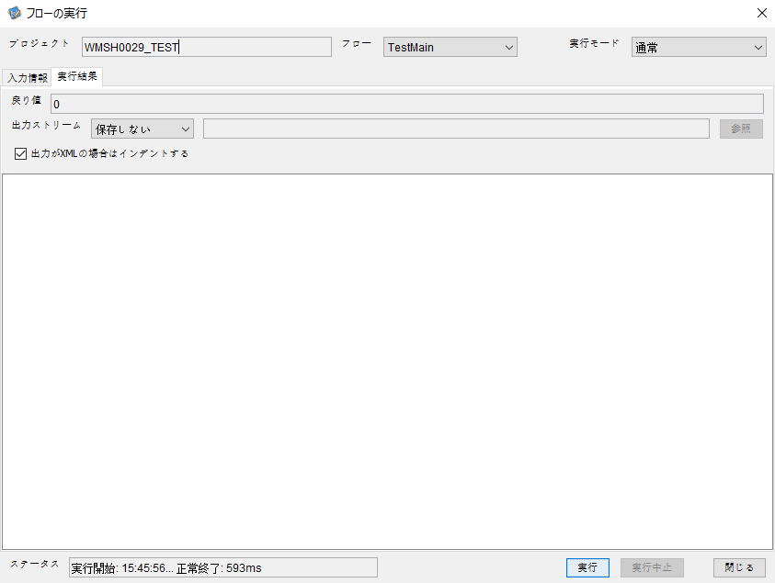

 | 行 | 日時 | レベル | メッセージ
 | 10318 | 2026-05-18T15:45:56.175 JST | INFO | FLEX_I_0003: [2b57169f-fba2-4205-8337-d7e9889d9f36] サブフローの実行を開始します: /NH/connect/step3/isa_user10.WMSH0029.Main
 | 10319 | 2026-05-18T15:45:56.226 JST | INFO | FLEX_I_0003: [2b57169f-fba2-4205-8337-d7e9889d9f36] サブフローの実行を開始します: /NH/connect/step3/isa_user10.MappingPreProcessing.MappingPreProcessing
 | 10320 | 2026-05-18T15:45:56.237 JST | INFO | FLEX_I_0003: [2b57169f-fba2-4205-8337-d7e9889d9f36] サブフローの実行を開始します: /NH/connect/step3/isa_user10.Common.LogOutput
 | 10321 | 2026-05-18T15:45:56.237 JST | INFO | FLEX_I_0051: [2b57169f-fba2-4205-8337-d7e9889d9f36] 情報(Log1) : 個別マッピング処理開始します。インターフェースID：WMSH0029 ASID：I0029 ジョブネットID：P1J0029
 | 10322 | 2026-05-18T15:45:56.237 JST | INFO | FLEX_I_0004: [2b57169f-fba2-4205-8337-d7e9889d9f36] サブフローの実行が終了しました: /NH/connect/step3/isa_user10.Common.LogOutput [0ms]
 | 10323 | 2026-05-18T15:45:56.238 JST | INFO | FLEX_I_0003: [2b57169f-fba2-4205-8337-d7e9889d9f36] サブフローの実行を開始します: /NH/connect/step3/isa_user10.Common.InputParameterCheck
...
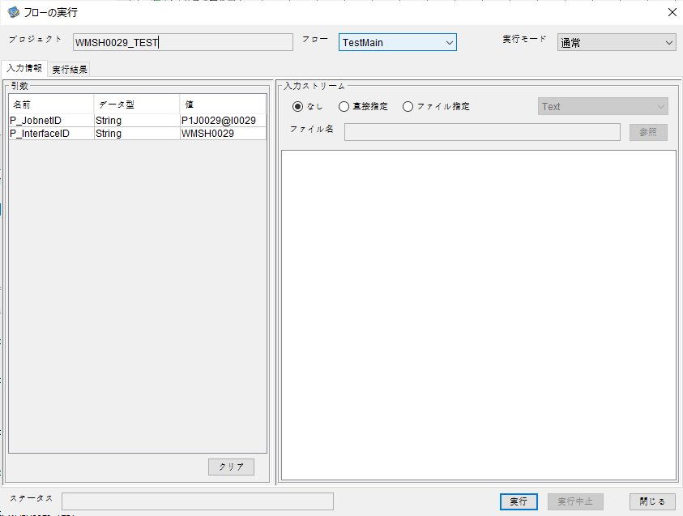

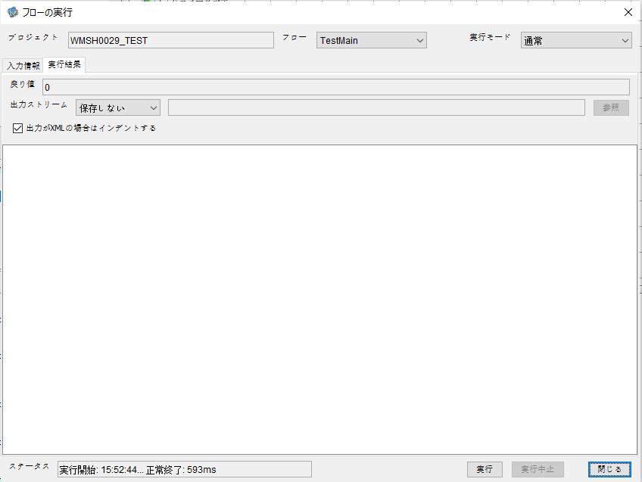

 | 行 | 日時 | レベル | メッセージ
 | 11109 | 2026-05-18T15:52:45.033 JST | INFO | FLEX_I_0003: [18024718-5286-498e-8130-8f3d79e8c47a] サブフローの実行を開始します: /NH/connect/step3/isa_user10.WMSH0029.Main
 | 11110 | 2026-05-18T15:52:45.085 JST | INFO | FLEX_I_0003: [18024718-5286-498e-8130-8f3d79e8c47a] サブフローの実行を開始します: /NH/connect/step3/isa_user10.MappingPreProcessing.MappingPreProcessing
 | 11111 | 2026-05-18T15:52:45.096 JST | INFO | FLEX_I_0003: [18024718-5286-498e-8130-8f3d79e8c47a] サブフローの実行を開始します: /NH/connect/step3/isa_user10.Common.LogOutput
 | 11112 | 2026-05-18T15:52:45.097 JST | INFO | FLEX_I_0051: [18024718-5286-498e-8130-8f3d79e8c47a] 情報(Log1) : 個別マッピング処理開始します。インターフェースID：WMSH0029 ASID：I0029 ジョブネットID：P1J0029
 | 11113 | 2026-05-18T15:52:45.097 JST | INFO | FLEX_I_0004: [18024718-5286-498e-8130-8f3d79e8c47a] サブフローの実行が終了しました: /NH/connect/step3/isa_user10.Common.LogOutput [1ms]
 | 11114 | 2026-05-18T15:52:45.097 JST | INFO | FLEX_I_0003: [18024718-5286-498e-8130-8f3d79e8c47a] サブフローの実行を開始します: /NH/connect/step3/isa_user10.Common.InputParameterCheck
 | 11115 | 2026-05-18T15:52:45.097 JST | INFO | FLEX_I_0004: [18024718-5286-498e-8130-8f3d79e8c47a] サブフローの実行が終了しました: /NH/connect/step3/isa_user10.Common.InputParameterCheck [0ms]
 | 11116 | 2026-05-18T15:52:45.097 JST | INFO | FLEX_I_0003: [18024718-5286-498e-8130-8f3d79e8c47a] サブフローの実行を開始します: /NH/connect/step3/isa_user10.Common.SettingInit
...




 | 行 | 日時 | レベル | メッセージ
 | 11371 | 2026-05-18T15:56:10.337 JST | INFO | FLEX_I_0003: [afbaf4ac-225f-45c0-9a8f-c35e330dcf0b] サブフローの実行を開始します: /NH/connect/step3/isa_user10.WMSH0029.Main
 | 11372 | 2026-05-18T15:56:10.339 JST | INFO | FLEX_I_0003: [afbaf4ac-225f-45c0-9a8f-c35e330dcf0b] サブフローの実行を開始します: /NH/connect/step3/isa_user10.MappingPreProcessing.MappingPreProcessing
 | 11373 | 2026-05-18T15:56:10.339 JST | INFO | FLEX_I_0003: [afbaf4ac-225f-45c0-9a8f-c35e330dcf0b] サブフローの実行を開始します: /NH/connect/step3/isa_user10.Common.LogOutput
 | 11374 | 2026-05-18T15:56:10.340 JST | INFO | FLEX_I_0051: [afbaf4ac-225f-45c0-9a8f-c35e330dcf0b] 情報(Log1) : 個別マッピング処理開始します。インターフェースID：WMSH0029 ASID：I0029 ジョブネットID：P1J0029
 | 11375 | 2026-05-18T15:56:10.340 JST | INFO | FLEX_I_0004: [afbaf4ac-225f-45c0-9a8f-c35e330dcf0b] サブフローの実行が終了しました: /NH/connect/step3/isa_user10.Common.LogOutput [1ms]
 | 11376 | 2026-05-18T15:56:10.342 JST | INFO | FLEX_I_0003: [afbaf4ac-225f-45c0-9a8f-c35e330dcf0b] サブフローの実行を開始します: /NH/connect/step3/isa_user10.Common.InputParameterCheck
 | 11377 | 2026-05-18T15:56:10.342 JST | INFO | FLEX_I_0004: [afbaf4ac-225f-45c0-9a8f-c35e330dcf0b] サブフローの実行が終了しました: /NH/connect/step3/isa_user10.Common.InputParameterCheck [0ms]
...
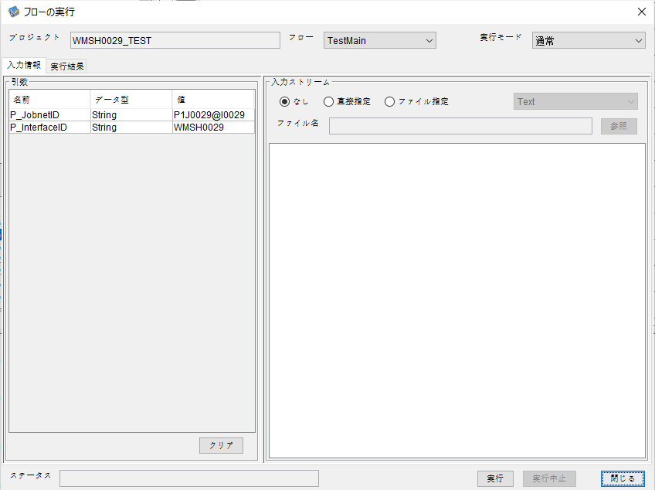



 | 行 | 日時 | レベル | メッセージ
 | 11722 | 2026-05-18T15:59:27.650 JST | INFO | FLEX_I_0003: [14d7e9c9-5505-4cb7-8755-fde4ad12470c] サブフローの実行を開始します: /NH/connect/step3/isa_user10.WMSH0029.Main
 | 11723 | 2026-05-18T15:59:27.701 JST | INFO | FLEX_I_0003: [14d7e9c9-5505-4cb7-8755-fde4ad12470c] サブフローの実行を開始します: /NH/connect/step3/isa_user10.MappingPreProcessing.MappingPreProcessing
 | 11724 | 2026-05-18T15:59:27.712 JST | INFO | FLEX_I_0003: [14d7e9c9-5505-4cb7-8755-fde4ad12470c] サブフローの実行を開始します: /NH/connect/step3/isa_user10.Common.LogOutput
 | 11725 | 2026-05-18T15:59:27.712 JST | INFO | FLEX_I_0051: [14d7e9c9-5505-4cb7-8755-fde4ad12470c] 情報(Log1) : 個別マッピング処理開始します。インターフェースID：WMSH0029 ASID：I0029 ジョブネットID：P1J0029
 | 11726 | 2026-05-18T15:59:27.712 JST | INFO | FLEX_I_0004: [14d7e9c9-5505-4cb7-8755-fde4ad12470c] サブフローの実行が終了しました: /NH/connect/step3/isa_user10.Common.LogOutput [0ms]
 | 11727 | 2026-05-18T15:59:27.713 JST | INFO | FLEX_I_0003: [14d7e9c9-5505-4cb7-8755-fde4ad12470c] サブフローの実行を開始します: /NH/connect/step3/isa_user10.Common.InputParameterCheck
 | 11728 | 2026-05-18T15:59:27.713 JST | INFO | FLEX_I_0004: [14d7e9c9-5505-4cb7-8755-fde4ad12470c] サブフローの実行が終了しました: /NH/connect/step3/isa_user10.Common.InputParameterCheck [0ms]
 | 11729 | 2026-05-18T15:59:27.713 JST | INFO | FLEX_I_0003: [14d7e9c9-5505-4cb7-8755-fde4ad12470c] サブフローの実行を開始します: /NH/connect/step3/isa_user10.Common.SettingInit
...
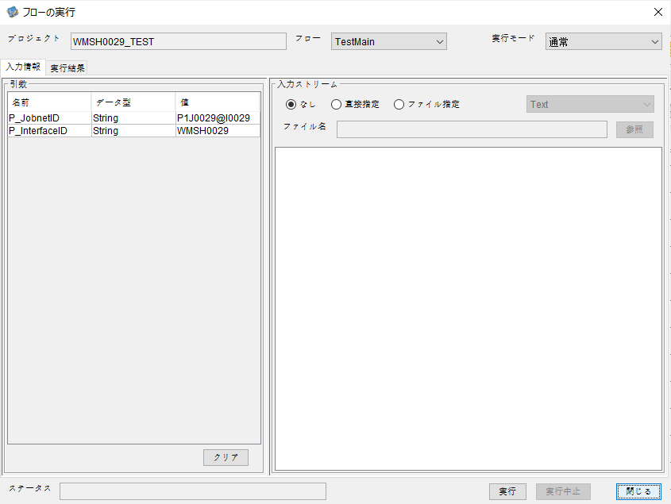



 | 行 | 日時 | レベル | メッセージ
 | 12064 | 2026-05-18T16:03:24.242 JST | INFO | FLEX_I_0003: [c8bffcb3-a287-4cdc-8f33-aa5146229706] サブフローの実行を開始します: /NH/connect/step3/isa_user10.WMSH0029.Main
 | 12065 | 2026-05-18T16:03:24.292 JST | INFO | FLEX_I_0003: [c8bffcb3-a287-4cdc-8f33-aa5146229706] サブフローの実行を開始します: /NH/connect/step3/isa_user10.MappingPreProcessing.MappingPreProcessing
 | 12066 | 2026-05-18T16:03:24.303 JST | INFO | FLEX_I_0003: [c8bffcb3-a287-4cdc-8f33-aa5146229706] サブフローの実行を開始します: /NH/connect/step3/isa_user10.Common.LogOutput
 | 12067 | 2026-05-18T16:03:24.304 JST | INFO | FLEX_I_0051: [c8bffcb3-a287-4cdc-8f33-aa5146229706] 情報(Log1) : 個別マッピング処理開始します。インターフェースID：WMSH0029 ASID：I0029 ジョブネットID：P1J0029
 | 12068 | 2026-05-18T16:03:24.304 JST | INFO | FLEX_I_0004: [c8bffcb3-a287-4cdc-8f33-aa5146229706] サブフローの実行が終了しました: /NH/connect/step3/isa_user10.Common.LogOutput [1ms]
 | 12069 | 2026-05-18T16:03:24.304 JST | INFO | FLEX_I_0003: [c8bffcb3-a287-4cdc-8f33-aa5146229706] サブフローの実行を開始します: /NH/connect/step3/isa_user10.Common.InputParameterCheck
 | 12070 | 2026-05-18T16:03:24.304 JST | INFO | FLEX_I_0004: [c8bffcb3-a287-4cdc-8f33-aa5146229706] サブフローの実行が終了しました: /NH/connect/step3/isa_user10.Common.InputParameterCheck [0ms]
...
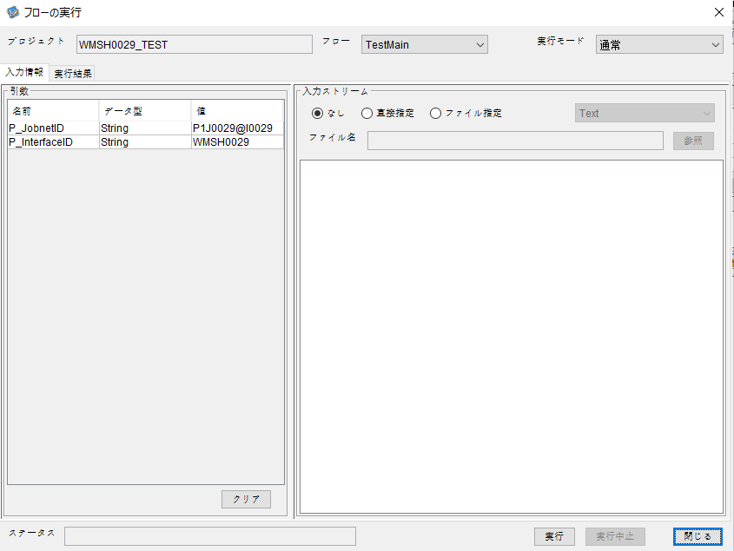

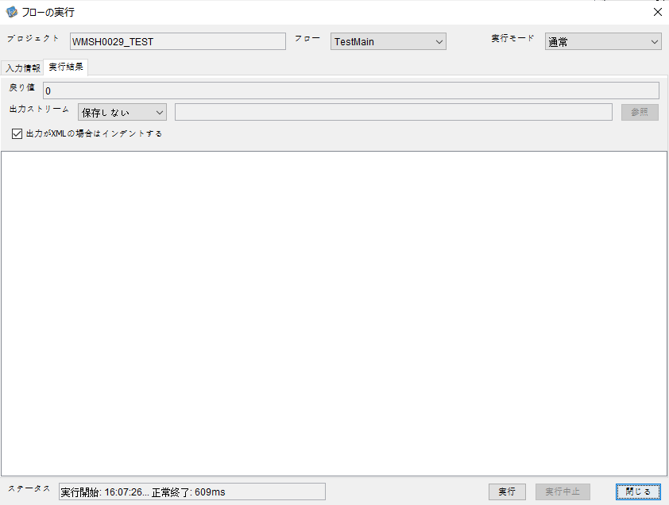

 | 行 | 日時 | レベル | メッセージ
 | 12408 | 2026-05-18T16:07:26.228 JST | INFO | FLEX_I_0003: [67668885-d80b-4d9b-9a04-a8a0d9254121] サブフローの実行を開始します: /NH/connect/step3/isa_user10.WMSH0029.Main
 | 12409 | 2026-05-18T16:07:26.280 JST | INFO | FLEX_I_0003: [67668885-d80b-4d9b-9a04-a8a0d9254121] サブフローの実行を開始します: /NH/connect/step3/isa_user10.MappingPreProcessing.MappingPreProcessing
 | 12410 | 2026-05-18T16:07:26.291 JST | INFO | FLEX_I_0003: [67668885-d80b-4d9b-9a04-a8a0d9254121] サブフローの実行を開始します: /NH/connect/step3/isa_user10.Common.LogOutput
 | 12411 | 2026-05-18T16:07:26.291 JST | INFO | FLEX_I_0051: [67668885-d80b-4d9b-9a04-a8a0d9254121] 情報(Log1) : 個別マッピング処理開始します。インターフェースID：WMSH0029 ASID：I0029 ジョブネットID：P1J0029
 | 12412 | 2026-05-18T16:07:26.291 JST | INFO | FLEX_I_0004: [67668885-d80b-4d9b-9a04-a8a0d9254121] サブフローの実行が終了しました: /NH/connect/step3/isa_user10.Common.LogOutput [0ms]
 | 12413 | 2026-05-18T16:07:26.292 JST | INFO | FLEX_I_0003: [67668885-d80b-4d9b-9a04-a8a0d9254121] サブフローの実行を開始します: /NH/connect/step3/isa_user10.Common.InputParameterCheck
 | 12414 | 2026-05-18T16:07:26.292 JST | INFO | FLEX_I_0004: [67668885-d80b-4d9b-9a04-a8a0d9254121] サブフローの実行が終了しました: /NH/connect/step3/isa_user10.Common.InputParameterCheck [0ms]
...
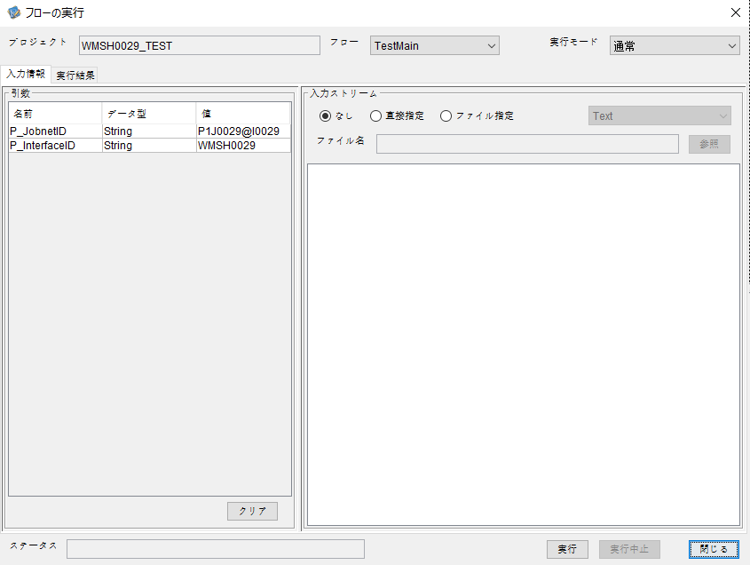

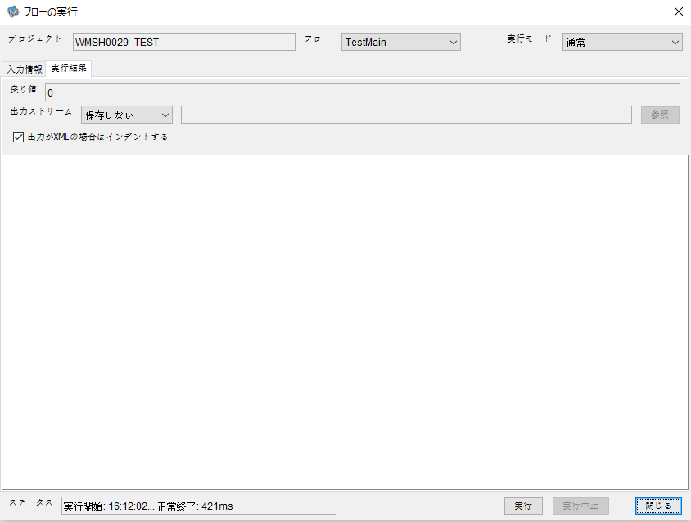

 | 12758 | 2026-05-18T16:12:02.693 JST | INFO | FLEX_I_0003: [f6d2f61a-e878-4768-af5f-85430d57639a] サブフローの実行を開始します: /NH/connect/step3/isa_user10.WMSH0029.Main
 | 12759 | 2026-05-18T16:12:02.695 JST | INFO | FLEX_I_0003: [f6d2f61a-e878-4768-af5f-85430d57639a] サブフローの実行を開始します: /NH/connect/step3/isa_user10.MappingPreProcessing.MappingPreProcessing
 | 12760 | 2026-05-18T16:12:02.696 JST | INFO | FLEX_I_0003: [f6d2f61a-e878-4768-af5f-85430d57639a] サブフローの実行を開始します: /NH/connect/step3/isa_user10.Common.LogOutput
 | 12761 | 2026-05-18T16:12:02.698 JST | INFO | FLEX_I_0051: [f6d2f61a-e878-4768-af5f-85430d57639a] 情報(Log1) : 個別マッピング処理開始します。インターフェースID：WMSH0029 ASID：I0029 ジョブネットID：P1J0029
 | 12762 | 2026-05-18T16:12:02.698 JST | INFO | FLEX_I_0004: [f6d2f61a-e878-4768-af5f-85430d57639a] サブフローの実行が終了しました: /NH/connect/step3/isa_user10.Common.LogOutput [2ms]
 | 12763 | 2026-05-18T16:12:02.699 JST | INFO | FLEX_I_0003: [f6d2f61a-e878-4768-af5f-85430d57639a] サブフローの実行を開始します: /NH/connect/step3/isa_user10.Common.InputParameterCheck
 | 12764 | 2026-05-18T16:12:02.699 JST | INFO | FLEX_I_0004: [f6d2f61a-e878-4768-af5f-85430d57639a] サブフローの実行が終了しました: /NH/connect/step3/isa_user10.Common.InputParameterCheck [0ms]
 | 12765 | 2026-05-18T16:12:02.700 JST | INFO | FLEX_I_0003: [f6d2f61a-e878-4768-af5f-85430d57639a] サブフローの実行を開始します: /NH/connect/step3/isa_user10.Common.SettingInit
 | 12766 | 2026-05-18T16:12:02.719 JST | INFO | FLEX_I_0004: [f6d2f61a-e878-4768-af5f-85430d57639a] サブフローの実行が終了しました: /NH/connect/step3/isa_user10.Common.SettingInit [19ms]
...

エビデンス(マッピング)
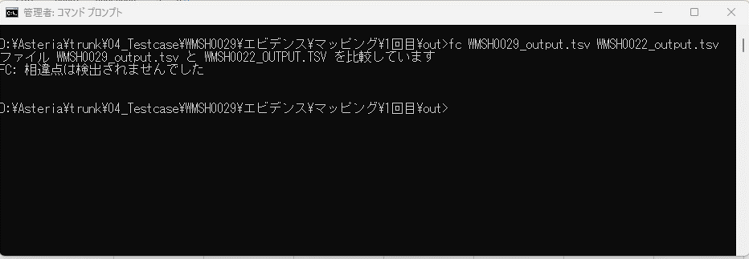
■マッピング

■1回目

 | ■入力ファイル
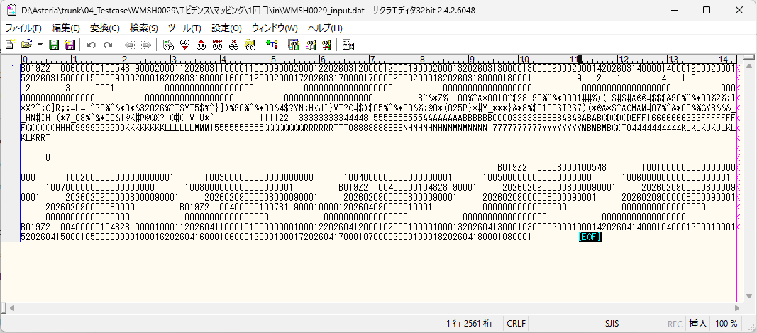

 | ■入力ファイルを比較する

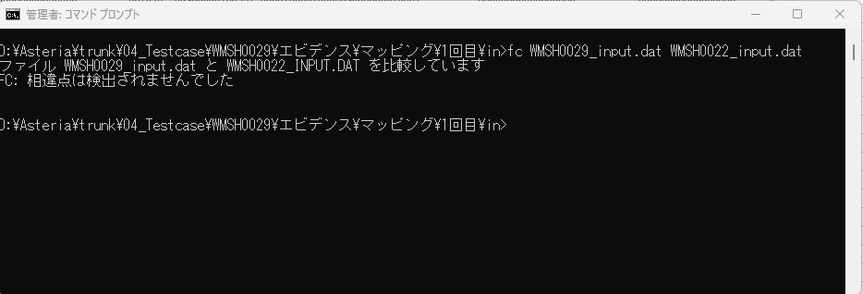

 | ■出力ファイル
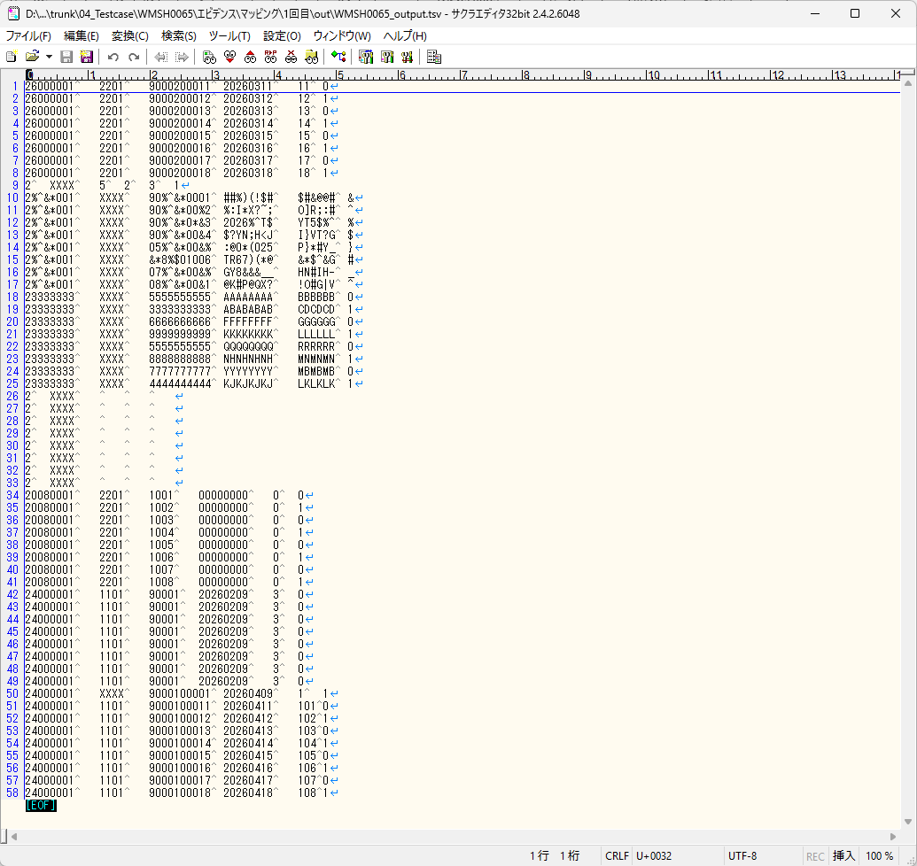

 | ■出力ファイルを比較する

エビデンス(マッピング)_20260520
■マッピング

■1回目

 | ■入力ファイル
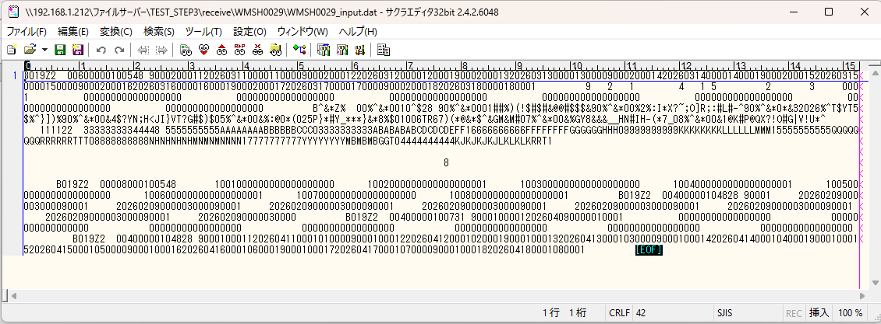

 | ■入力ファイルを比較する

 | ■出力ファイル
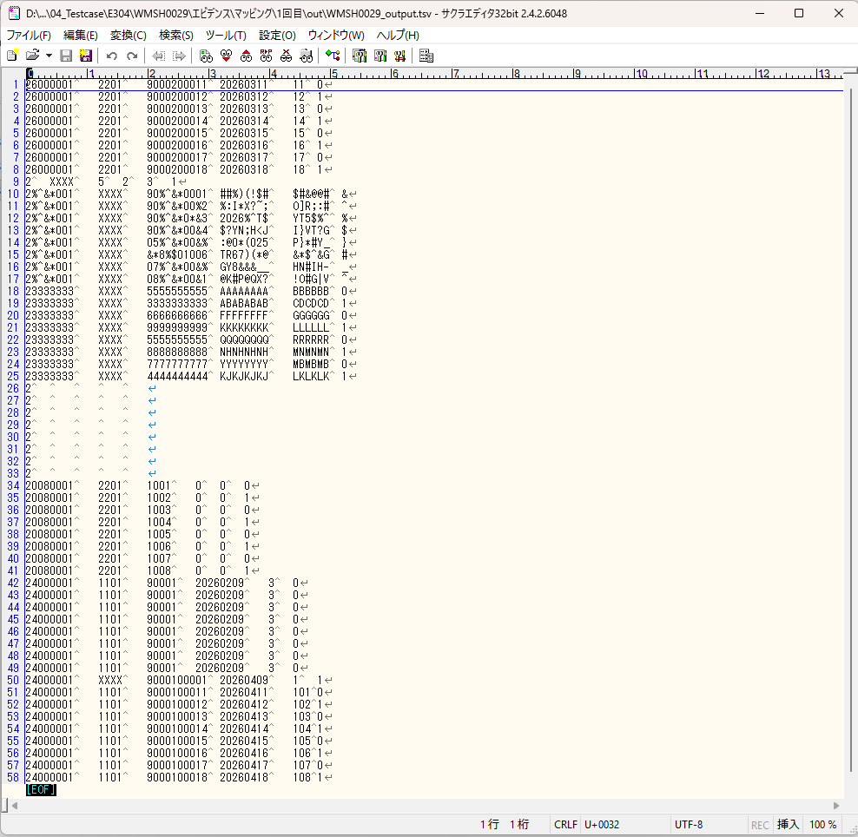

 | ■出力ファイルを比較する

基本情報
項目名 | 値
インターフェースID | WMSH0029
ジョブネットID | P1J0029@I0029
システム情報.中間ワーク親フォルダパス | \\192.168.1.212\ファイルサーバー\TEST_STEP3\MiddleWork\P1J0029
システム情報.送信ファイル格納フォルダ名 | send
個別マッピング用定義ファイル.作成ファイル名 | WMSH0029_output.tsv
個別マッピング定義用ファイル.保存フォルダ名 | 0029_IN_0
パラメータファイルパス | \\192.168.1.212\ファイルサーバー\TEST_STEP3\Work\P1J0029\parameter.conf
パラメータファイル.受信ファイル格納フォルダパス_[インターフェースID] | \\192.168.1.212\ファイルサーバー\TEST_STEP3\receive\P1J0029

テスト実施時の基本情報を記入

外部定義ファイル
...
テスト実施時の定義ファイル情報を記載
...

